SAP連携イメージ
NBC（WBS基幹システム）及び外冷（Chainflow I）から受信するデータには、１レコードにつき最大８明細がセットされている。
Asteriaでは、明細ごとに１レコードとして出力し、SAPへ連携する。

 | 変換イメージ
 | WBS基幹システム/Chainflow Iからの受信データ（固定長）

 | インターフェース 識別 | ID | 拠点 コード | 冷蔵庫 コード | 事業所 コード | レコード内 明細件数 | 【明細1】 |  |  |  |  | 【明細2】 |  |  |  |  | 【明細3】 |  |  |  |  | 【明細4】 |  |  |  |  | 【明細5】 |  |  |  |  | 【明細6】 |  |  |  |  | 【明細7】 |  |  |  |  | 【明細8】 |  |  |  |  | 余白
 |  |  |  |  |  |  | 冷ロット № | 入庫日 | 在庫 ケース数 | 在庫 本数 | 定貫／ 不定貫 区分 | 冷ロット № | 入庫日 | 在庫 ケース数 | 在庫 本数 | 定貫／ 不定貫 区分 | 冷ロット № | 入庫日 | 在庫 ケース数 | 在庫 本数 | 定貫／ 不定貫 区分 | 冷ロット № | 入庫日 | 在庫 ケース数 | 在庫 本数 | 定貫／ 不定貫 区分 | 冷ロット № | 入庫日 | 在庫 ケース数 | 在庫 本数 | 定貫／ 不定貫 区分 | 冷ロット № | 入庫日 | 在庫 ケース数 | 在庫 本数 | 定貫／ 不定貫 区分 | 冷ロット № | 入庫日 | 在庫 ケース数 | 在庫 本数 | 定貫／ 不定貫 区分 | 冷ロット № | 入庫日 | 在庫 ケース数 | 在庫 本数 | 定貫／ 不定貫 区分
 | B019 | Z2 |  | 004000001 | 0482 | 5 | 1001 | 20260401 | 000011 | 000 | 0 | 1002 | 20260402 | 000012 | 000 | 1 | 1003 | 20260403 | 000013 | 000 | 0 | 1004 | 20260404 | 000014 | 000 | 0 | 1005 | 20260405 | 000015 | 000 | 1 |  | 00000000 | 000000 | 000 |  |  | 00000000 | 000000 | 000 |  |  | 00000000 | 000000 | 000
 | B019 | Z2 |  | 004000001 | 0054 | 1 | 2001 | 20260411 | 000021 | 000 | 0 |  | 00000000 | 000000 | 000 |  |  | 00000000 | 000000 | 000 |  |  | 00000000 | 000000 | 000 |  |  | 00000000 | 000000 | 000 |  |  | 00000000 | 000000 | 000 |  |  | 00000000 | 000000 | 000 |  |  | 00000000 | 000000 | 000

「レコード内明細件数」の値分の明細が格納されており、その件数分出力する
（数値+半角スペースの２桁）

 | Asteriaで以下のようににマッピング、ファイル出力し、SAPへ連携（tsv）

 | 共通配送先 | プラント コード | 冷ロット № | 入庫日 | 在庫 ケース 数 | 定貫／ 不定貫 区分
 | 24000001 | 1101 | 1001 | 20260401 | 11 | 0
 | 24000001 | 1101 | 1002 | 20260402 | 12 | 1
 | 24000001 | 1101 | 1003 | 20260403 | 13 | 0 |  | 受信１レコード目（明細５件）
 | 24000001 | 1101 | 1004 | 20260404 | 14 | 0
 | 24000001 | 1101 | 1005 | 20260405 | 15 | 1
 | 24000001 | 2201 | 2001 | 20260411 | 21 | 0 | → | 受信２レコード目（明細１件）

明細部でない項目は
入力の同一内容を出力する
（プラントコードは事業所コードから変換表にて変換セット）
明細からの出力
明細件数分、レコード出力する

20260424_起動バラメータ変数名変更
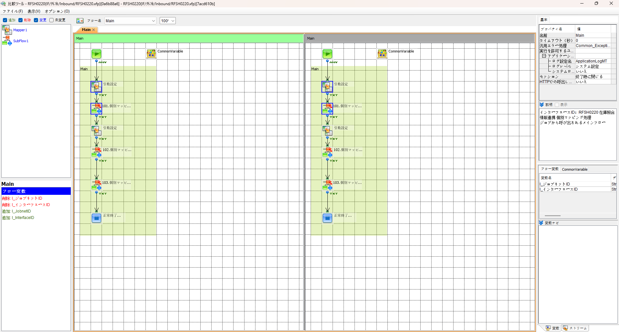
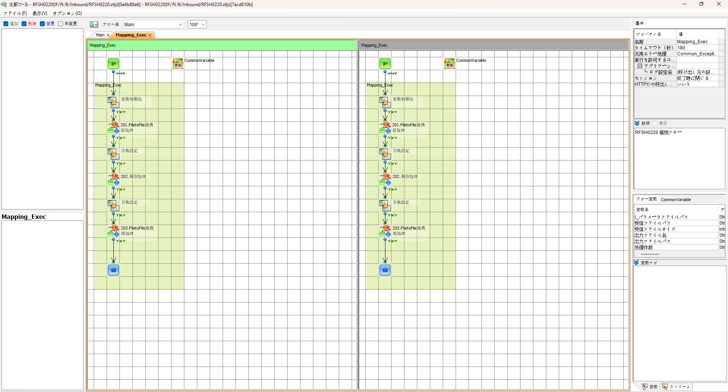

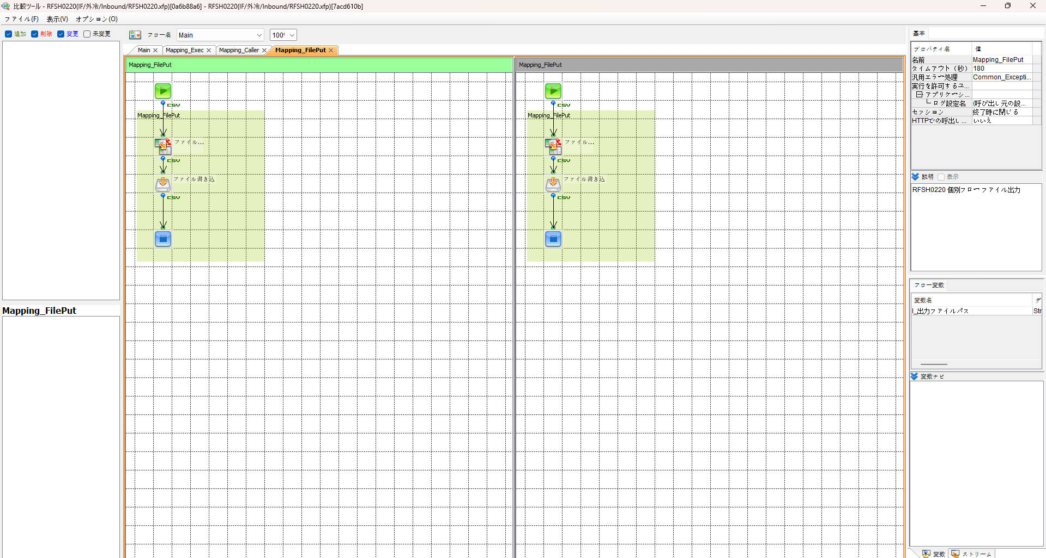
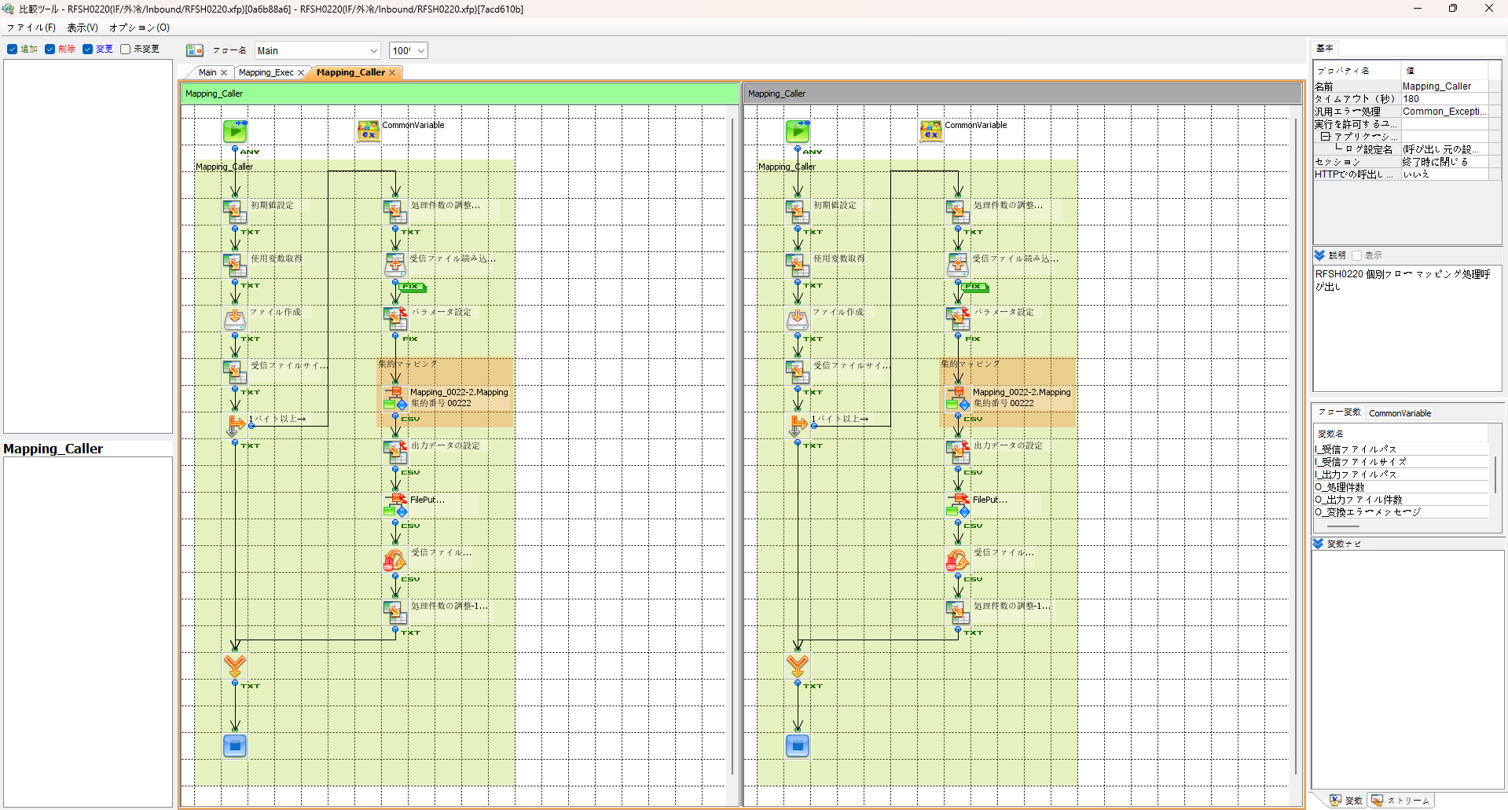

エビデンス(共通)
テスト実施


テストフロー

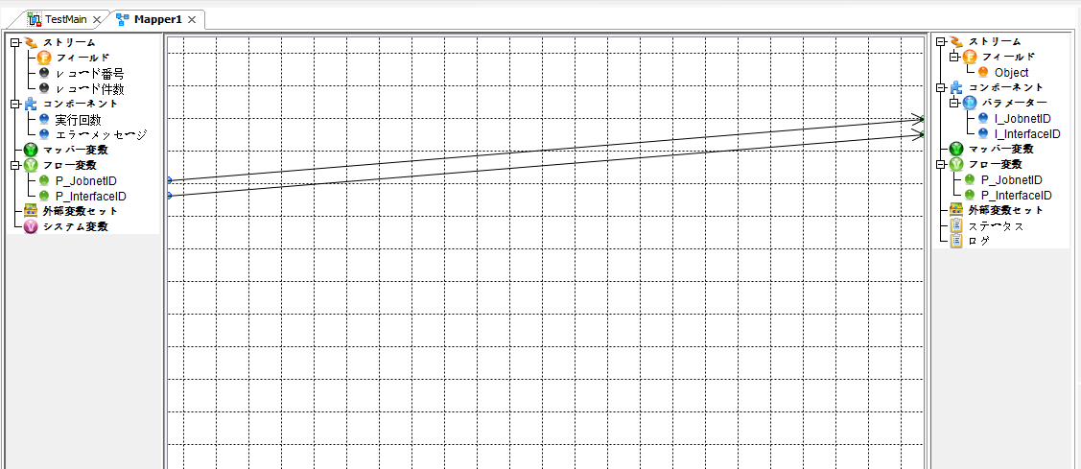

起動パラメータ.フロー変数を
RFSH0220.Mainのパラメータに受け渡す

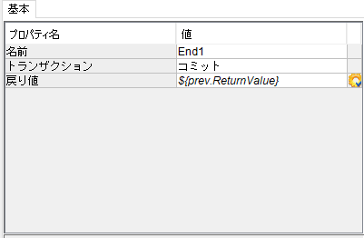

RFSH0220 Main の戻り値をテストフローの戻り値に設定

■1回目 正常系・1000件未満・ファイル送信前結合有無=false

起動パラメータ
P_ジョブネットID=P1J0220@I0220
P_インターフェースID=RFSH0220

 |  | 実行結果
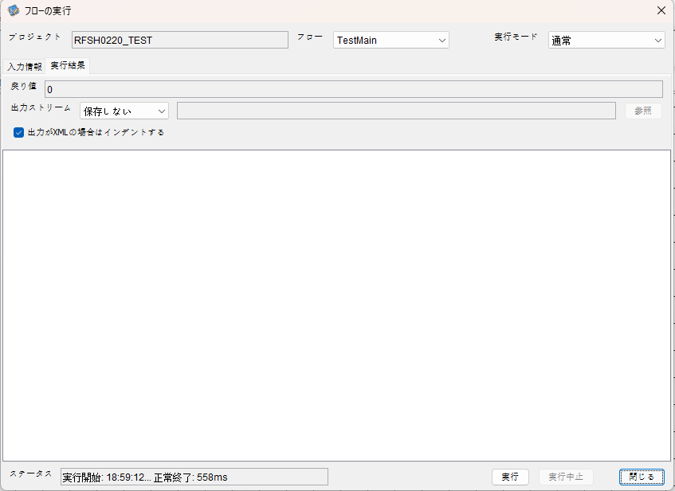

 | No.1-2-1

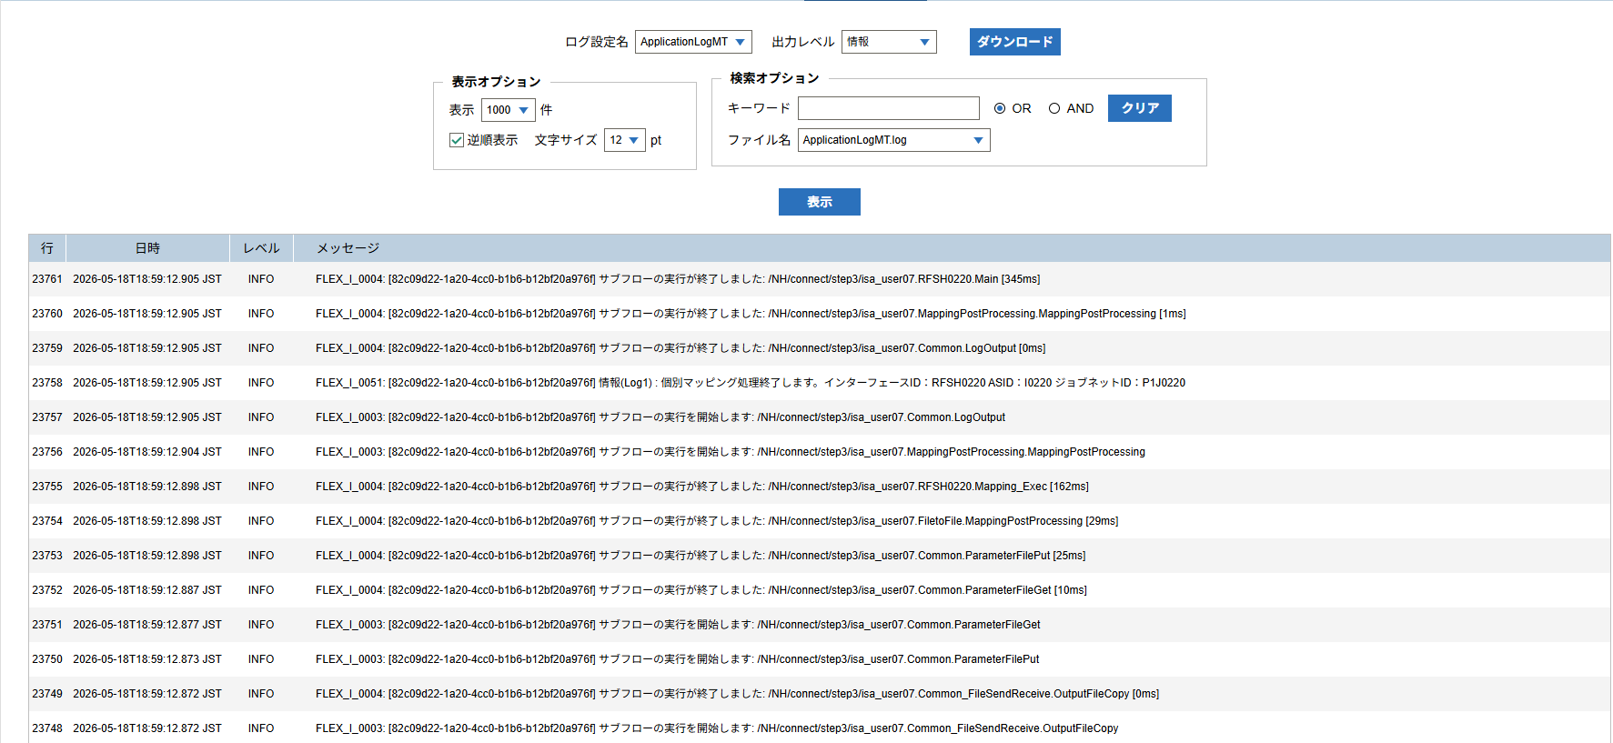

 | No.1-1-1

 |  | 行 | 日時 | レベル | メッセージ
 |  | 23711 | 2026-05-18T18:59:12.560 JST | INFO |  | FLEX_I_0003: [82c09d22-1a20-4cc0-b1b6-b12bf20a976f] サブフローの実行を開始します: /NH/connect/step3/isa_user07.RFSH0220.Main
 | No.2-1-1 | 23712 | 2026-05-18T18:59:12.613 JST | INFO |  | FLEX_I_0003: [82c09d22-1a20-4cc0-b1b6-b12bf20a976f] サブフローの実行を開始します: /NH/connect/step3/isa_user07.MappingPreProcessing.MappingPreProcessing
 |  | 23713 | 2026-05-18T18:59:12.624 JST | INFO |  | FLEX_I_0003: [82c09d22-1a20-4cc0-b1b6-b12bf20a976f] サブフローの実行を開始します: /NH/connect/step3/isa_user07.Common.LogOutput
 | No.2-2-1 | 23714 | 2026-05-18T18:59:12.625 JST | INFO |  | FLEX_I_0051: [82c09d22-1a20-4cc0-b1b6-b12bf20a976f] 情報(Log1) : 個別マッピング処理開始します。インターフェースID：RFSH0220 ASID：I0220 ジョブネットID：P1J0220
 |  | 23715 | 2026-05-18T18:59:12.625 JST | INFO |  | FLEX_I_0004: [82c09d22-1a20-4cc0-b1b6-b12bf20a976f] サブフローの実行が終了しました: /NH/connect/step3/isa_user07.Common.LogOutput [1ms]
 |  | 23716 | 2026-05-18T18:59:12.625 JST | INFO |  | FLEX_I_0003: [82c09d22-1a20-4cc0-b1b6-b12bf20a976f] サブフローの実行を開始します: /NH/connect/step3/isa_user07.Common.InputParameterCheck
 |  | 23717 | 2026-05-18T18:59:12.625 JST | INFO |  | FLEX_I_0004: [82c09d22-1a20-4cc0-b1b6-b12bf20a976f] サブフローの実行が終了しました: /NH/connect/step3/isa_user07.Common.InputParameterCheck [0ms]
 |  | 23718 | 2026-05-18T18:59:12.626 JST | INFO |  | FLEX_I_0003: [82c09d22-1a20-4cc0-b1b6-b12bf20a976f] サブフローの実行を開始します: /NH/connect/step3/isa_user07.Common.SettingInit
 |  | 23719 | 2026-05-18T18:59:12.645 JST | INFO |  | FLEX_I_0004: [82c09d22-1a20-4cc0-b1b6-b12bf20a976f] サブフローの実行が終了しました: /NH/connect/step3/isa_user07.Common.SettingInit [19ms]
 |  | 23720 | 2026-05-18T18:59:12.645 JST | INFO |  | FLEX_I_0003: [82c09d22-1a20-4cc0-b1b6-b12bf20a976f] サブフローの実行を開始します: /NH/connect/step3/isa_user07.Common.ParameterFileGet
 |  | 23721 | 2026-05-18T18:59:12.655 JST | INFO |  | FLEX_I_0004: [82c09d22-1a20-4cc0-b1b6-b12bf20a976f] サブフローの実行が終了しました: /NH/connect/step3/isa_user07.Common.ParameterFileGet [10ms]
 |  | 23722 | 2026-05-18T18:59:12.679 JST | INFO |  | FLEX_I_0003: [82c09d22-1a20-4cc0-b1b6-b12bf20a976f] サブフローの実行を開始します: /NH/connect/step3/isa_user07.Common_FileSendReceive.WorkFileDelete
 |  | 23723 | 2026-05-18T18:59:12.705 JST | INFO |  | FLEX_I_0004: [82c09d22-1a20-4cc0-b1b6-b12bf20a976f] サブフローの実行が終了しました: /NH/connect/step3/isa_user07.Common_FileSendReceive.WorkFileDelete [26ms]
 |  | 23724 | 2026-05-18T18:59:12.705 JST | INFO |  | FLEX_I_0003: [82c09d22-1a20-4cc0-b1b6-b12bf20a976f] サブフローの実行を開始します: /NH/connect/step3/isa_user07.Common.ParameterFileGet
 |  | 23725 | 2026-05-18T18:59:12.714 JST | INFO |  | FLEX_I_0004: [82c09d22-1a20-4cc0-b1b6-b12bf20a976f] サブフローの実行が終了しました: /NH/connect/step3/isa_user07.Common.ParameterFileGet [9ms]
 |  | 23726 | 2026-05-18T18:59:12.735 JST | INFO |  | FLEX_I_0003: [82c09d22-1a20-4cc0-b1b6-b12bf20a976f] サブフローの実行を開始します: /NH/connect/step3/isa_user07.Common_Conversion.GetConversionMst
 |  | 23727 | 2026-05-18T18:59:12.736 JST | INFO |  | FLEX_I_0004: [82c09d22-1a20-4cc0-b1b6-b12bf20a976f] サブフローの実行が終了しました: /NH/connect/step3/isa_user07.Common_Conversion.GetConversionMst [1ms]
 |  | 23728 | 2026-05-18T18:59:12.736 JST | INFO |  | FLEX_I_0004: [82c09d22-1a20-4cc0-b1b6-b12bf20a976f] サブフローの実行が終了しました: /NH/connect/step3/isa_user07.MappingPreProcessing.MappingPreProcessing [123ms]
 |  | 23729 | 2026-05-18T18:59:12.736 JST | INFO |  | FLEX_I_0003: [82c09d22-1a20-4cc0-b1b6-b12bf20a976f] サブフローの実行を開始します: /NH/connect/step3/isa_user07.RFSH0220.Mapping_Exec
 | No.3-1-1 | 23730 | 2026-05-18T18:59:12.785 JST | INFO |  | FLEX_I_0003: [82c09d22-1a20-4cc0-b1b6-b12bf20a976f] サブフローの実行を開始します: /NH/connect/step3/isa_user07.FiletoFile.MappingPreProcessing
 |  | 23731 | 2026-05-18T18:59:12.787 JST | INFO |  | FLEX_I_0003: [82c09d22-1a20-4cc0-b1b6-b12bf20a976f] サブフローの実行を開始します: /NH/connect/step3/isa_user07.Common.ParameterFileGet
 |  | 23732 | 2026-05-18T18:59:12.801 JST | INFO |  | FLEX_I_0004: [82c09d22-1a20-4cc0-b1b6-b12bf20a976f] サブフローの実行が終了しました: /NH/connect/step3/isa_user07.Common.ParameterFileGet [14ms]
 |  | 23733 | 2026-05-18T18:59:12.811 JST | INFO |  | FLEX_I_0003: [82c09d22-1a20-4cc0-b1b6-b12bf20a976f] サブフローの実行を開始します: /NH/connect/step3/isa_user07.Common.ParameterFilePut
 |  | 23734 | 2026-05-18T18:59:12.815 JST | INFO |  | FLEX_I_0003: [82c09d22-1a20-4cc0-b1b6-b12bf20a976f] サブフローの実行を開始します: /NH/connect/step3/isa_user07.Common.ParameterFileGet
 |  | 23735 | 2026-05-18T18:59:12.824 JST | INFO |  | FLEX_I_0004: [82c09d22-1a20-4cc0-b1b6-b12bf20a976f] サブフローの実行が終了しました: /NH/connect/step3/isa_user07.Common.ParameterFileGet [9ms]
 |  | 23736 | 2026-05-18T18:59:12.835 JST | INFO |  | FLEX_I_0004: [82c09d22-1a20-4cc0-b1b6-b12bf20a976f] サブフローの実行が終了しました: /NH/connect/step3/isa_user07.Common.ParameterFilePut [24ms]
 |  | 23737 | 2026-05-18T18:59:12.835 JST | INFO |  | FLEX_I_0004: [82c09d22-1a20-4cc0-b1b6-b12bf20a976f] サブフローの実行が終了しました: /NH/connect/step3/isa_user07.FiletoFile.MappingPreProcessing [50ms]
 |  | 23738 | 2026-05-18T18:59:12.836 JST | INFO |  | FLEX_I_0003: [82c09d22-1a20-4cc0-b1b6-b12bf20a976f] サブフローの実行を開始します: /NH/connect/step3/isa_user07.RFSH0220.Mapping_Caller
 | No.4-1-1 | 23739 | 2026-05-18T18:59:12.858 JST | INFO |  | FLEX_I_0003: [82c09d22-1a20-4cc0-b1b6-b12bf20a976f] サブフローの実行を開始します: /NH/connect/step3/isa_user07.Mapping_0022-2.Mapping
 | No.4-2-1 | 23740 | 2026-05-18T18:59:12.863 JST | INFO |  | FLEX_I_0004: [82c09d22-1a20-4cc0-b1b6-b12bf20a976f] サブフローの実行が終了しました: /NH/connect/step3/isa_user07.Mapping_0022-2.Mapping [5ms]
 |  | 23741 | 2026-05-18T18:59:12.863 JST | INFO |  | FLEX_I_0003: [82c09d22-1a20-4cc0-b1b6-b12bf20a976f] サブフローの実行を開始します: /NH/connect/step3/isa_user07.RFSH0220.Mapping_FilePut
 |  | 23742 | 2026-05-18T18:59:12.868 JST | INFO |  | FLEX_I_0004: [82c09d22-1a20-4cc0-b1b6-b12bf20a976f] サブフローの実行が終了しました: /NH/connect/step3/isa_user07.RFSH0220.Mapping_FilePut [5ms]
 |  | 23743 | 2026-05-18T18:59:12.868 JST | INFO |  | FLEX_I_0004: [82c09d22-1a20-4cc0-b1b6-b12bf20a976f] サブフローの実行が終了しました: /NH/connect/step3/isa_user07.RFSH0220.Mapping_Caller [32ms]
 | No.5-1-1 | 23744 | 2026-05-18T18:59:12.869 JST | INFO |  | FLEX_I_0003: [82c09d22-1a20-4cc0-b1b6-b12bf20a976f] サブフローの実行を開始します: /NH/connect/step3/isa_user07.FiletoFile.MappingPostProcessing
 |  | 23745 | 2026-05-18T18:59:12.870 JST | INFO |  | FLEX_I_0003: [82c09d22-1a20-4cc0-b1b6-b12bf20a976f] サブフローの実行を開始します: /NH/connect/step3/isa_user07.Common.LogOutput
 | No.5-3-1 | 23746 | 2026-05-18T18:59:12.871 JST | INFO |  | FLEX_I_0051: [82c09d22-1a20-4cc0-b1b6-b12bf20a976f] 情報(Log1) : ファイルを作成しました。インターフェースID：RFSH0220 ASID：I0220 ジョブネットID：P1J0220 ファイル名：RFSH0220_output.tsv 処理件数：1件
 |  | 23747 | 2026-05-18T18:59:12.871 JST | INFO |  | FLEX_I_0004: [82c09d22-1a20-4cc0-b1b6-b12bf20a976f] サブフローの実行が終了しました: /NH/connect/step3/isa_user07.Common.LogOutput [1ms]
 |  | 23748 | 2026-05-18T18:59:12.872 JST | INFO |  | FLEX_I_0003: [82c09d22-1a20-4cc0-b1b6-b12bf20a976f] サブフローの実行を開始します: /NH/connect/step3/isa_user07.Common_FileSendReceive.OutputFileCopy
 |  | 23749 | 2026-05-18T18:59:12.872 JST | INFO |  | FLEX_I_0004: [82c09d22-1a20-4cc0-b1b6-b12bf20a976f] サブフローの実行が終了しました: /NH/connect/step3/isa_user07.Common_FileSendReceive.OutputFileCopy [0ms]
 |  | 23750 | 2026-05-18T18:59:12.873 JST | INFO |  | FLEX_I_0003: [82c09d22-1a20-4cc0-b1b6-b12bf20a976f] サブフローの実行を開始します: /NH/connect/step3/isa_user07.Common.ParameterFilePut
 |  | 23751 | 2026-05-18T18:59:12.877 JST | INFO |  | FLEX_I_0003: [82c09d22-1a20-4cc0-b1b6-b12bf20a976f] サブフローの実行を開始します: /NH/connect/step3/isa_user07.Common.ParameterFileGet
 |  | 23752 | 2026-05-18T18:59:12.887 JST | INFO |  | FLEX_I_0004: [82c09d22-1a20-4cc0-b1b6-b12bf20a976f] サブフローの実行が終了しました: /NH/connect/step3/isa_user07.Common.ParameterFileGet [10ms]
 |  | 23753 | 2026-05-18T18:59:12.898 JST | INFO |  | FLEX_I_0004: [82c09d22-1a20-4cc0-b1b6-b12bf20a976f] サブフローの実行が終了しました: /NH/connect/step3/isa_user07.Common.ParameterFilePut [25ms]
 |  | 23754 | 2026-05-18T18:59:12.898 JST | INFO |  | FLEX_I_0004: [82c09d22-1a20-4cc0-b1b6-b12bf20a976f] サブフローの実行が終了しました: /NH/connect/step3/isa_user07.FiletoFile.MappingPostProcessing [29ms]
 |  | 23755 | 2026-05-18T18:59:12.898 JST | INFO |  | FLEX_I_0004: [82c09d22-1a20-4cc0-b1b6-b12bf20a976f] サブフローの実行が終了しました: /NH/connect/step3/isa_user07.RFSH0220.Mapping_Exec [162ms]
 | No.6-1-1 | 23756 | 2026-05-18T18:59:12.904 JST | INFO |  | FLEX_I_0003: [82c09d22-1a20-4cc0-b1b6-b12bf20a976f] サブフローの実行を開始します: /NH/connect/step3/isa_user07.MappingPostProcessing.MappingPostProcessing
 |  | 23757 | 2026-05-18T18:59:12.905 JST | INFO |  | FLEX_I_0003: [82c09d22-1a20-4cc0-b1b6-b12bf20a976f] サブフローの実行を開始します: /NH/connect/step3/isa_user07.Common.LogOutput
 |  | 23758 | 2026-05-18T18:59:12.905 JST | INFO |  | FLEX_I_0051: [82c09d22-1a20-4cc0-b1b6-b12bf20a976f] 情報(Log1) : 個別マッピング処理終了します。インターフェースID：RFSH0220 ASID：I0220 ジョブネットID：P1J0220
 |  | 23759 | 2026-05-18T18:59:12.905 JST | INFO |  | FLEX_I_0004: [82c09d22-1a20-4cc0-b1b6-b12bf20a976f] サブフローの実行が終了しました: /NH/connect/step3/isa_user07.Common.LogOutput [0ms]
 |  | 23760 | 2026-05-18T18:59:12.905 JST | INFO |  | FLEX_I_0004: [82c09d22-1a20-4cc0-b1b6-b12bf20a976f] サブフローの実行が終了しました: /NH/connect/step3/isa_user07.MappingPostProcessing.MappingPostProcessing [1ms]
 |  | 23761 | 2026-05-18T18:59:12.905 JST | INFO |  | FLEX_I_0004: [82c09d22-1a20-4cc0-b1b6-b12bf20a976f] サブフローの実行が終了しました: /NH/connect/step3/isa_user07.RFSH0220.Main [345ms]

 | No.3-2-1

 | No.7-1-1

 | No.5-4-1

■2回目 異常系・起動パラメータ不正

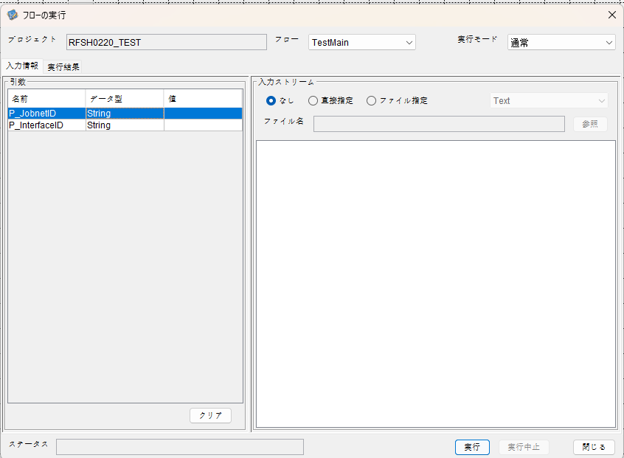
I_ジョブネットID=
I_インターフェースID=

 |  | 実行結果
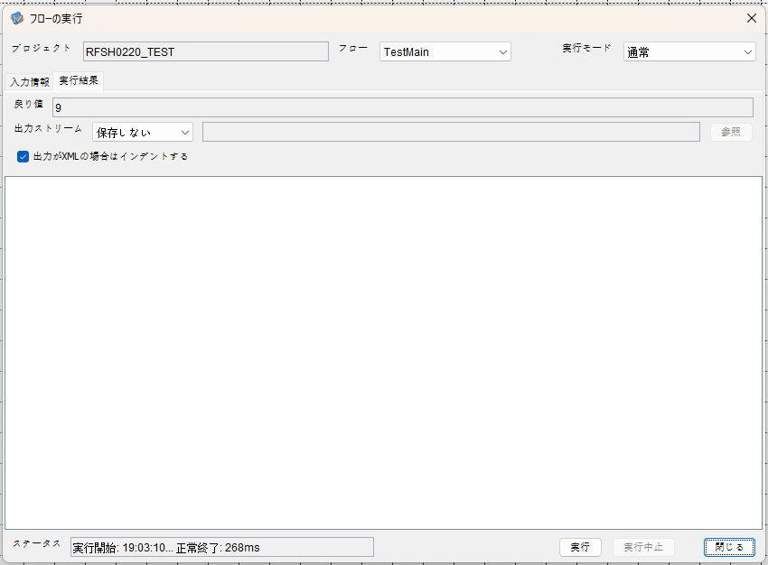

 | No.1-2-2
 | No.2-2-2

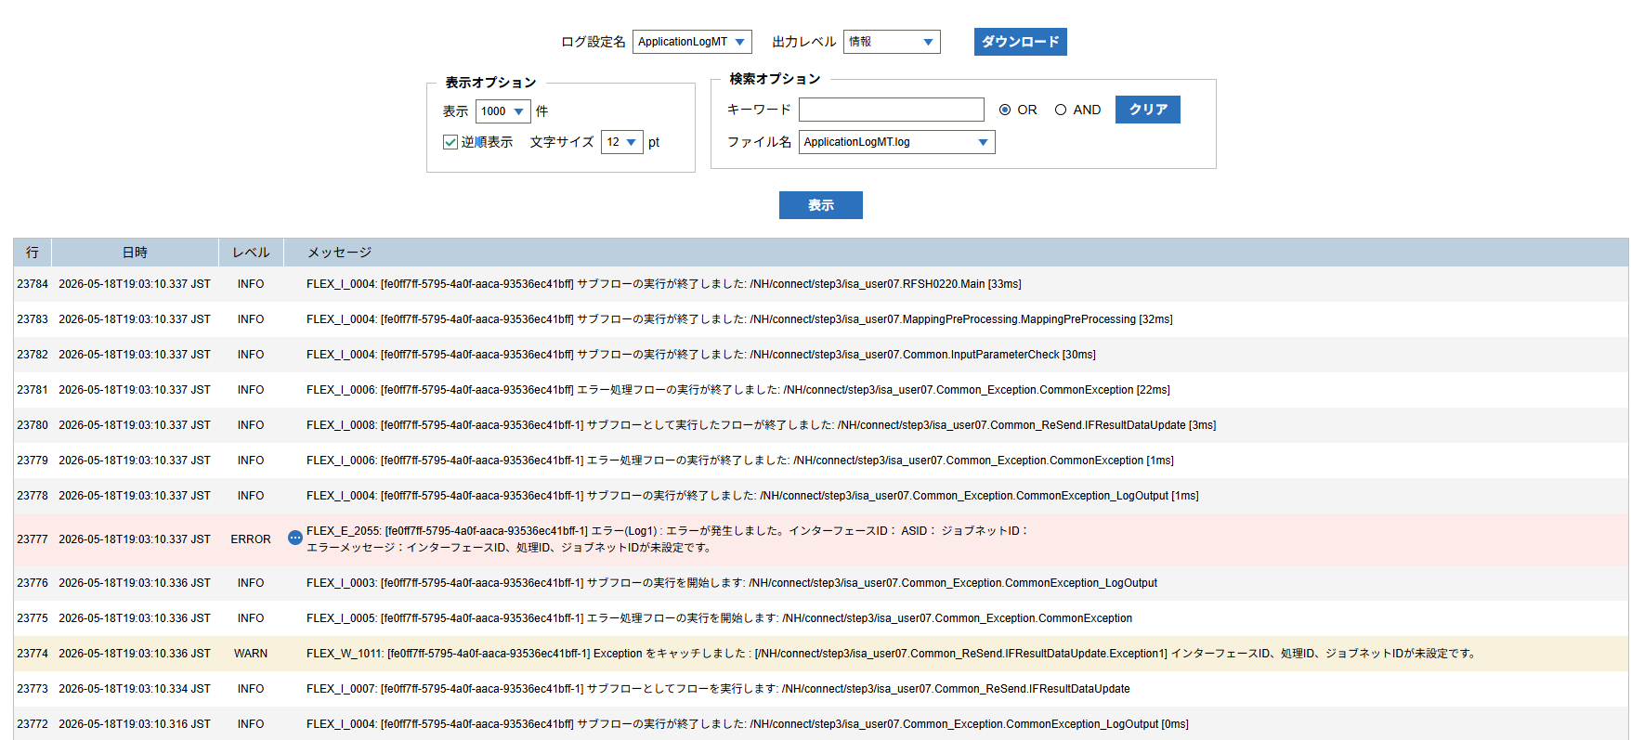

 |  | 行 | 日時 | レベル | メッセージ
 |  | 23762 | 2026-05-18T19:03:10.304 JST | INFO |  | FLEX_I_0003: [fe0ff7ff-5795-4a0f-aaca-93536ec41bff] サブフローの実行を開始します: /NH/connect/step3/isa_user07.RFSH0220.Main
 |  | 23763 | 2026-05-18T19:03:10.306 JST | INFO |  | FLEX_I_0003: [fe0ff7ff-5795-4a0f-aaca-93536ec41bff] サブフローの実行を開始します: /NH/connect/step3/isa_user07.MappingPreProcessing.MappingPreProcessing
 |  | 23764 | 2026-05-18T19:03:10.306 JST | INFO |  | FLEX_I_0003: [fe0ff7ff-5795-4a0f-aaca-93536ec41bff] サブフローの実行を開始します: /NH/connect/step3/isa_user07.Common.LogOutput
 |  | 23765 | 2026-05-18T19:03:10.307 JST | INFO |  | FLEX_I_0051: [fe0ff7ff-5795-4a0f-aaca-93536ec41bff] 情報(Log1) : 個別マッピング処理開始します。インターフェースID： ASID： ジョブネットID：
 |  | 23766 | 2026-05-18T19:03:10.307 JST | INFO |  | FLEX_I_0004: [fe0ff7ff-5795-4a0f-aaca-93536ec41bff] サブフローの実行が終了しました: /NH/connect/step3/isa_user07.Common.LogOutput [1ms]
 |  | 23767 | 2026-05-18T19:03:10.307 JST | INFO |  | FLEX_I_0003: [fe0ff7ff-5795-4a0f-aaca-93536ec41bff] サブフローの実行を開始します: /NH/connect/step3/isa_user07.Common.InputParameterCheck
 |  | 23768 | 2026-05-18T19:03:10.315 JST | WARN |  | FLEX_W_1011: [fe0ff7ff-5795-4a0f-aaca-93536ec41bff] Exception をキャッチしました : [/NH/connect/step3/isa_user07.Common.InputParameterCheck.Exception1] インターフェースID、ジョブネットID、ASIDが未設定です。
 |  | 23769 | 2026-05-18T19:03:10.315 JST | INFO |  | FLEX_I_0005: [fe0ff7ff-5795-4a0f-aaca-93536ec41bff] エラー処理フローの実行を開始します: /NH/connect/step3/isa_user07.Common_Exception.CommonException
 |  | 23770 | 2026-05-18T19:03:10.316 JST | INFO |  | FLEX_I_0003: [fe0ff7ff-5795-4a0f-aaca-93536ec41bff] サブフローの実行を開始します: /NH/connect/step3/isa_user07.Common_Exception.CommonException_LogOutput
 |  | 23771 | 2026-05-18T19:03:10.316 JST | ERROR |  | FLEX_E_2055: [fe0ff7ff-5795-4a0f-aaca-93536ec41bff] エラー(Log1) : エラーが発生しました。インターフェースID： ASID： ジョブネットID：
 |  | 23772 | 2026-05-18T19:03:10.316 JST | INFO |  | FLEX_I_0004: [fe0ff7ff-5795-4a0f-aaca-93536ec41bff] サブフローの実行が終了しました: /NH/connect/step3/isa_user07.Common_Exception.CommonException_LogOutput [0ms]
 |  | 23773 | 2026-05-18T19:03:10.334 JST | INFO |  | FLEX_I_0007: [fe0ff7ff-5795-4a0f-aaca-93536ec41bff-1] サブフローとしてフローを実行します: /NH/connect/step3/isa_user07.Common_ReSend.IFResultDataUpdate
 |  | 23774 | 2026-05-18T19:03:10.336 JST | WARN |  | FLEX_W_1011: [fe0ff7ff-5795-4a0f-aaca-93536ec41bff-1] Exception をキャッチしました : [/NH/connect/step3/isa_user07.Common_ReSend.IFResultDataUpdate.Exception1] インターフェースID、処理ID、ジョブネットIDが未設定です。
 |  | 23775 | 2026-05-18T19:03:10.336 JST | INFO |  | FLEX_I_0005: [fe0ff7ff-5795-4a0f-aaca-93536ec41bff-1] エラー処理フローの実行を開始します: /NH/connect/step3/isa_user07.Common_Exception.CommonException
 |  | 23776 | 2026-05-18T19:03:10.336 JST | INFO |  | FLEX_I_0003: [fe0ff7ff-5795-4a0f-aaca-93536ec41bff-1] サブフローの実行を開始します: /NH/connect/step3/isa_user07.Common_Exception.CommonException_LogOutput
 |  | 23777 | 2026-05-18T19:03:10.337 JST | ERROR |  | FLEX_E_2055: [fe0ff7ff-5795-4a0f-aaca-93536ec41bff-1] エラー(Log1) : エラーが発生しました。インターフェースID： ASID： ジョブネットID：
 |  | 23778 | 2026-05-18T19:03:10.337 JST | INFO |  | FLEX_I_0004: [fe0ff7ff-5795-4a0f-aaca-93536ec41bff-1] サブフローの実行が終了しました: /NH/connect/step3/isa_user07.Common_Exception.CommonException_LogOutput [1ms]
 |  | 23779 | 2026-05-18T19:03:10.337 JST | INFO |  | FLEX_I_0006: [fe0ff7ff-5795-4a0f-aaca-93536ec41bff-1] エラー処理フローの実行が終了しました: /NH/connect/step3/isa_user07.Common_Exception.CommonException [1ms]
 |  | 23780 | 2026-05-18T19:03:10.337 JST | INFO |  | FLEX_I_0008: [fe0ff7ff-5795-4a0f-aaca-93536ec41bff-1] サブフローとして実行したフローが終了しました: /NH/connect/step3/isa_user07.Common_ReSend.IFResultDataUpdate [3ms]
 |  | 23781 | 2026-05-18T19:03:10.337 JST | INFO |  | FLEX_I_0006: [fe0ff7ff-5795-4a0f-aaca-93536ec41bff] エラー処理フローの実行が終了しました: /NH/connect/step3/isa_user07.Common_Exception.CommonException [22ms]
 |  | 23782 | 2026-05-18T19:03:10.337 JST | INFO |  | FLEX_I_0004: [fe0ff7ff-5795-4a0f-aaca-93536ec41bff] サブフローの実行が終了しました: /NH/connect/step3/isa_user07.Common.InputParameterCheck [30ms]
 |  | 23783 | 2026-05-18T19:03:10.337 JST | INFO |  | FLEX_I_0004: [fe0ff7ff-5795-4a0f-aaca-93536ec41bff] サブフローの実行が終了しました: /NH/connect/step3/isa_user07.MappingPreProcessing.MappingPreProcessing [32ms]
 |  | 23784 | 2026-05-18T19:03:10.337 JST | INFO |  | FLEX_I_0004: [fe0ff7ff-5795-4a0f-aaca-93536ec41bff] サブフローの実行が終了しました: /NH/connect/step3/isa_user07.RFSH0220.Main [33ms]

■3回目 正常系・ファイル送信前結合有無=true



 |  | 行 | 日時 | レベル | メッセージ
 |  | 23871 | 2026-05-18T19:07:26.532 JST | INFO |  | FLEX_I_0003: [c7efc9d7-f985-4445-99cd-9f1b84fa9cd8] サブフローの実行を開始します: /NH/connect/step3/isa_user07.RFSH0220.Main
 |  | 23872 | 2026-05-18T19:07:26.533 JST | INFO |  | FLEX_I_0003: [c7efc9d7-f985-4445-99cd-9f1b84fa9cd8] サブフローの実行を開始します: /NH/connect/step3/isa_user07.MappingPreProcessing.MappingPreProcessing
 |  | 23873 | 2026-05-18T19:07:26.535 JST | INFO |  | FLEX_I_0003: [c7efc9d7-f985-4445-99cd-9f1b84fa9cd8] サブフローの実行を開始します: /NH/connect/step3/isa_user07.Common.LogOutput
 |  | 23874 | 2026-05-18T19:07:26.535 JST | INFO |  | FLEX_I_0051: [c7efc9d7-f985-4445-99cd-9f1b84fa9cd8] 情報(Log1) : 個別マッピング処理開始します。インターフェースID：RFSH0220 ASID：I0220 ジョブネットID：P1J0220
 |  | 23875 | 2026-05-18T19:07:26.535 JST | INFO |  | FLEX_I_0004: [c7efc9d7-f985-4445-99cd-9f1b84fa9cd8] サブフローの実行が終了しました: /NH/connect/step3/isa_user07.Common.LogOutput [1ms]
 |  | 23876 | 2026-05-18T19:07:26.535 JST | INFO |  | FLEX_I_0003: [c7efc9d7-f985-4445-99cd-9f1b84fa9cd8] サブフローの実行を開始します: /NH/connect/step3/isa_user07.Common.InputParameterCheck
 |  | 23877 | 2026-05-18T19:07:26.535 JST | INFO |  | FLEX_I_0004: [c7efc9d7-f985-4445-99cd-9f1b84fa9cd8] サブフローの実行が終了しました: /NH/connect/step3/isa_user07.Common.InputParameterCheck [0ms]
 |  | 23878 | 2026-05-18T19:07:26.536 JST | INFO |  | FLEX_I_0003: [c7efc9d7-f985-4445-99cd-9f1b84fa9cd8] サブフローの実行を開始します: /NH/connect/step3/isa_user07.Common.SettingInit
 |  | 23879 | 2026-05-18T19:07:26.552 JST | INFO |  | FLEX_I_0004: [c7efc9d7-f985-4445-99cd-9f1b84fa9cd8] サブフローの実行が終了しました: /NH/connect/step3/isa_user07.Common.SettingInit [16ms]
 |  | 23880 | 2026-05-18T19:07:26.553 JST | INFO |  | FLEX_I_0003: [c7efc9d7-f985-4445-99cd-9f1b84fa9cd8] サブフローの実行を開始します: /NH/connect/step3/isa_user07.Common.ParameterFileGet
 |  | 23881 | 2026-05-18T19:07:26.562 JST | INFO |  | FLEX_I_0004: [c7efc9d7-f985-4445-99cd-9f1b84fa9cd8] サブフローの実行が終了しました: /NH/connect/step3/isa_user07.Common.ParameterFileGet [9ms]
 |  | 23882 | 2026-05-18T19:07:26.562 JST | INFO |  | FLEX_I_0003: [c7efc9d7-f985-4445-99cd-9f1b84fa9cd8] サブフローの実行を開始します: /NH/connect/step3/isa_user07.Common_FileSendReceive.WorkFileDelete
 |  | 23883 | 2026-05-18T19:07:26.571 JST | INFO |  | FLEX_I_0004: [c7efc9d7-f985-4445-99cd-9f1b84fa9cd8] サブフローの実行が終了しました: /NH/connect/step3/isa_user07.Common_FileSendReceive.WorkFileDelete [9ms]
 |  | 23884 | 2026-05-18T19:07:26.572 JST | INFO |  | FLEX_I_0003: [c7efc9d7-f985-4445-99cd-9f1b84fa9cd8] サブフローの実行を開始します: /NH/connect/step3/isa_user07.Common.ParameterFileGet
 |  | 23885 | 2026-05-18T19:07:26.579 JST | INFO |  | FLEX_I_0004: [c7efc9d7-f985-4445-99cd-9f1b84fa9cd8] サブフローの実行が終了しました: /NH/connect/step3/isa_user07.Common.ParameterFileGet [7ms]
 |  | 23886 | 2026-05-18T19:07:26.580 JST | INFO |  | FLEX_I_0003: [c7efc9d7-f985-4445-99cd-9f1b84fa9cd8] サブフローの実行を開始します: /NH/connect/step3/isa_user07.Common_Conversion.GetConversionMst
 |  | 23887 | 2026-05-18T19:07:26.581 JST | INFO |  | FLEX_I_0004: [c7efc9d7-f985-4445-99cd-9f1b84fa9cd8] サブフローの実行が終了しました: /NH/connect/step3/isa_user07.Common_Conversion.GetConversionMst [1ms]
 |  | 23888 | 2026-05-18T19:07:26.581 JST | INFO |  | FLEX_I_0004: [c7efc9d7-f985-4445-99cd-9f1b84fa9cd8] サブフローの実行が終了しました: /NH/connect/step3/isa_user07.MappingPreProcessing.MappingPreProcessing [48ms]
 |  | 23889 | 2026-05-18T19:07:26.581 JST | INFO |  | FLEX_I_0003: [c7efc9d7-f985-4445-99cd-9f1b84fa9cd8] サブフローの実行を開始します: /NH/connect/step3/isa_user07.RFSH0220.Mapping_Exec
 |  | 23890 | 2026-05-18T19:07:26.582 JST | INFO |  | FLEX_I_0003: [c7efc9d7-f985-4445-99cd-9f1b84fa9cd8] サブフローの実行を開始します: /NH/connect/step3/isa_user07.FiletoFile.MappingPreProcessing
 |  | 23891 | 2026-05-18T19:07:26.583 JST | INFO |  | FLEX_I_0003: [c7efc9d7-f985-4445-99cd-9f1b84fa9cd8] サブフローの実行を開始します: /NH/connect/step3/isa_user07.Common.ParameterFileGet
 |  | 23892 | 2026-05-18T19:07:26.592 JST | INFO |  | FLEX_I_0004: [c7efc9d7-f985-4445-99cd-9f1b84fa9cd8] サブフローの実行が終了しました: /NH/connect/step3/isa_user07.Common.ParameterFileGet [9ms]
 |  | 23893 | 2026-05-18T19:07:26.604 JST | INFO |  | FLEX_I_0003: [c7efc9d7-f985-4445-99cd-9f1b84fa9cd8] サブフローの実行を開始します: /NH/connect/step3/isa_user07.Common.ParameterFilePut
 |  | 23894 | 2026-05-18T19:07:26.608 JST | INFO |  | FLEX_I_0003: [c7efc9d7-f985-4445-99cd-9f1b84fa9cd8] サブフローの実行を開始します: /NH/connect/step3/isa_user07.Common.ParameterFileGet
 |  | 23895 | 2026-05-18T19:07:26.616 JST | INFO |  | FLEX_I_0004: [c7efc9d7-f985-4445-99cd-9f1b84fa9cd8] サブフローの実行が終了しました: /NH/connect/step3/isa_user07.Common.ParameterFileGet [8ms]
 |  | 23896 | 2026-05-18T19:07:26.627 JST | INFO |  | FLEX_I_0004: [c7efc9d7-f985-4445-99cd-9f1b84fa9cd8] サブフローの実行が終了しました: /NH/connect/step3/isa_user07.Common.ParameterFilePut [23ms]
 |  | 23897 | 2026-05-18T19:07:26.627 JST | INFO |  | FLEX_I_0003: [c7efc9d7-f985-4445-99cd-9f1b84fa9cd8] サブフローの実行を開始します: /NH/connect/step3/isa_user07.FiletoFile.PutParameterFileCaseMulitipleFiles
 |  | 23898 | 2026-05-18T19:07:26.628 JST | INFO |  | FLEX_I_0003: [c7efc9d7-f985-4445-99cd-9f1b84fa9cd8] サブフローの実行を開始します: /NH/connect/step3/isa_user07.Common.ParameterFilePut
 |  | 23899 | 2026-05-18T19:07:26.631 JST | INFO |  | FLEX_I_0003: [c7efc9d7-f985-4445-99cd-9f1b84fa9cd8] サブフローの実行を開始します: /NH/connect/step3/isa_user07.Common.ParameterFileGet
 |  | 23900 | 2026-05-18T19:07:26.639 JST | INFO |  | FLEX_I_0004: [c7efc9d7-f985-4445-99cd-9f1b84fa9cd8] サブフローの実行が終了しました: /NH/connect/step3/isa_user07.Common.ParameterFileGet [8ms]
 |  | 23901 | 2026-05-18T19:07:26.643 JST | INFO |  | FLEX_I_0004: [c7efc9d7-f985-4445-99cd-9f1b84fa9cd8] サブフローの実行が終了しました: /NH/connect/step3/isa_user07.Common.ParameterFilePut [15ms]
 |  | 23902 | 2026-05-18T19:07:26.644 JST | INFO |  | FLEX_I_0003: [c7efc9d7-f985-4445-99cd-9f1b84fa9cd8] サブフローの実行を開始します: /NH/connect/step3/isa_user07.Common.ParameterFilePut
 |  | 23903 | 2026-05-18T19:07:26.648 JST | INFO |  | FLEX_I_0003: [c7efc9d7-f985-4445-99cd-9f1b84fa9cd8] サブフローの実行を開始します: /NH/connect/step3/isa_user07.Common.ParameterFileGet
 |  | 23904 | 2026-05-18T19:07:26.656 JST | INFO |  | FLEX_I_0004: [c7efc9d7-f985-4445-99cd-9f1b84fa9cd8] サブフローの実行が終了しました: /NH/connect/step3/isa_user07.Common.ParameterFileGet [8ms]
 |  | 23905 | 2026-05-18T19:07:26.660 JST | INFO |  | FLEX_I_0004: [c7efc9d7-f985-4445-99cd-9f1b84fa9cd8] サブフローの実行が終了しました: /NH/connect/step3/isa_user07.Common.ParameterFilePut [16ms]
 |  | 23906 | 2026-05-18T19:07:26.660 JST | INFO |  | FLEX_I_0003: [c7efc9d7-f985-4445-99cd-9f1b84fa9cd8] サブフローの実行を開始します: /NH/connect/step3/isa_user07.Common.ParameterFileGet
 |  | 23907 | 2026-05-18T19:07:26.668 JST | INFO |  | FLEX_I_0004: [c7efc9d7-f985-4445-99cd-9f1b84fa9cd8] サブフローの実行が終了しました: /NH/connect/step3/isa_user07.Common.ParameterFileGet [8ms]
 |  | 23908 | 2026-05-18T19:07:26.669 JST | INFO |  | FLEX_I_0003: [c7efc9d7-f985-4445-99cd-9f1b84fa9cd8] サブフローの実行を開始します: /NH/connect/step3/isa_user07.Common.ParameterFilePut
 |  | 23909 | 2026-05-18T19:07:26.672 JST | INFO |  | FLEX_I_0003: [c7efc9d7-f985-4445-99cd-9f1b84fa9cd8] サブフローの実行を開始します: /NH/connect/step3/isa_user07.Common.ParameterFileGet
 |  | 23910 | 2026-05-18T19:07:26.680 JST | INFO |  | FLEX_I_0004: [c7efc9d7-f985-4445-99cd-9f1b84fa9cd8] サブフローの実行が終了しました: /NH/connect/step3/isa_user07.Common.ParameterFileGet [8ms]
 |  | 23911 | 2026-05-18T19:07:26.684 JST | INFO |  | FLEX_I_0004: [c7efc9d7-f985-4445-99cd-9f1b84fa9cd8] サブフローの実行が終了しました: /NH/connect/step3/isa_user07.Common.ParameterFilePut [15ms]
 |  | 23912 | 2026-05-18T19:07:26.684 JST | INFO |  | FLEX_I_0004: [c7efc9d7-f985-4445-99cd-9f1b84fa9cd8] サブフローの実行が終了しました: /NH/connect/step3/isa_user07.FiletoFile.PutParameterFileCaseMulitipleFiles [57ms]
 |  | 23913 | 2026-05-18T19:07:26.684 JST | INFO |  | FLEX_I_0004: [c7efc9d7-f985-4445-99cd-9f1b84fa9cd8] サブフローの実行が終了しました: /NH/connect/step3/isa_user07.FiletoFile.MappingPreProcessing [102ms]
 |  | 23914 | 2026-05-18T19:07:26.685 JST | INFO |  | FLEX_I_0003: [c7efc9d7-f985-4445-99cd-9f1b84fa9cd8] サブフローの実行を開始します: /NH/connect/step3/isa_user07.RFSH0220.Mapping_Caller
 |  | 23915 | 2026-05-18T19:07:26.697 JST | INFO |  | FLEX_I_0003: [c7efc9d7-f985-4445-99cd-9f1b84fa9cd8] サブフローの実行を開始します: /NH/connect/step3/isa_user07.Mapping_0022-2.Mapping
 |  | 23916 | 2026-05-18T19:07:26.702 JST | INFO |  | FLEX_I_0004: [c7efc9d7-f985-4445-99cd-9f1b84fa9cd8] サブフローの実行が終了しました: /NH/connect/step3/isa_user07.Mapping_0022-2.Mapping [5ms]
 |  | 23917 | 2026-05-18T19:07:26.702 JST | INFO |  | FLEX_I_0003: [c7efc9d7-f985-4445-99cd-9f1b84fa9cd8] サブフローの実行を開始します: /NH/connect/step3/isa_user07.RFSH0220.Mapping_FilePut
 |  | 23918 | 2026-05-18T19:07:26.706 JST | INFO |  | FLEX_I_0004: [c7efc9d7-f985-4445-99cd-9f1b84fa9cd8] サブフローの実行が終了しました: /NH/connect/step3/isa_user07.RFSH0220.Mapping_FilePut [4ms]
 |  | 23919 | 2026-05-18T19:07:26.706 JST | INFO |  | FLEX_I_0004: [c7efc9d7-f985-4445-99cd-9f1b84fa9cd8] サブフローの実行が終了しました: /NH/connect/step3/isa_user07.RFSH0220.Mapping_Caller [21ms]
 |  | 23920 | 2026-05-18T19:07:26.707 JST | INFO |  | FLEX_I_0003: [c7efc9d7-f985-4445-99cd-9f1b84fa9cd8] サブフローの実行を開始します: /NH/connect/step3/isa_user07.FiletoFile.MappingPostProcessing
 |  | 23921 | 2026-05-18T19:07:26.708 JST | INFO |  | FLEX_I_0003: [c7efc9d7-f985-4445-99cd-9f1b84fa9cd8] サブフローの実行を開始します: /NH/connect/step3/isa_user07.Common.LogOutput
 |  | 23922 | 2026-05-18T19:07:26.708 JST | INFO |  | FLEX_I_0051: [c7efc9d7-f985-4445-99cd-9f1b84fa9cd8] 情報(Log1) : ファイルを作成しました。インターフェースID：RFSH0220 ASID：I0220 ジョブネットID：P1J0220 ファイル名：RFSH0220_output.tsv 処理件数：1件
 |  | 23923 | 2026-05-18T19:07:26.709 JST | INFO |  | FLEX_I_0004: [c7efc9d7-f985-4445-99cd-9f1b84fa9cd8] サブフローの実行が終了しました: /NH/connect/step3/isa_user07.Common.LogOutput [1ms]
 |  | 23924 | 2026-05-18T19:07:26.710 JST | INFO |  | FLEX_I_0003: [c7efc9d7-f985-4445-99cd-9f1b84fa9cd8] サブフローの実行を開始します: /NH/connect/step3/isa_user07.Common_FileSendReceive.OutputFileCopy
 |  | 23925 | 2026-05-18T19:07:26.710 JST | INFO |  | FLEX_I_0004: [c7efc9d7-f985-4445-99cd-9f1b84fa9cd8] サブフローの実行が終了しました: /NH/connect/step3/isa_user07.Common_FileSendReceive.OutputFileCopy [0ms]
 |  | 23926 | 2026-05-18T19:07:26.711 JST | INFO |  | FLEX_I_0003: [c7efc9d7-f985-4445-99cd-9f1b84fa9cd8] サブフローの実行を開始します: /NH/connect/step3/isa_user07.Common.ParameterFilePut
 |  | 23927 | 2026-05-18T19:07:26.715 JST | INFO |  | FLEX_I_0003: [c7efc9d7-f985-4445-99cd-9f1b84fa9cd8] サブフローの実行を開始します: /NH/connect/step3/isa_user07.Common.ParameterFileGet
 |  | 23928 | 2026-05-18T19:07:26.723 JST | INFO |  | FLEX_I_0004: [c7efc9d7-f985-4445-99cd-9f1b84fa9cd8] サブフローの実行が終了しました: /NH/connect/step3/isa_user07.Common.ParameterFileGet [8ms]
 |  | 23929 | 2026-05-18T19:07:26.734 JST | INFO |  | FLEX_I_0004: [c7efc9d7-f985-4445-99cd-9f1b84fa9cd8] サブフローの実行が終了しました: /NH/connect/step3/isa_user07.Common.ParameterFilePut [23ms]
 |  | 23930 | 2026-05-18T19:07:26.734 JST | INFO |  | FLEX_I_0004: [c7efc9d7-f985-4445-99cd-9f1b84fa9cd8] サブフローの実行が終了しました: /NH/connect/step3/isa_user07.FiletoFile.MappingPostProcessing [27ms]
 |  | 23931 | 2026-05-18T19:07:26.734 JST | INFO |  | FLEX_I_0004: [c7efc9d7-f985-4445-99cd-9f1b84fa9cd8] サブフローの実行が終了しました: /NH/connect/step3/isa_user07.RFSH0220.Mapping_Exec [153ms]
 |  | 23932 | 2026-05-18T19:07:26.734 JST | INFO |  | FLEX_I_0003: [c7efc9d7-f985-4445-99cd-9f1b84fa9cd8] サブフローの実行を開始します: /NH/connect/step3/isa_user07.MappingPostProcessing.MappingPostProcessing
 |  | 23933 | 2026-05-18T19:07:26.735 JST | INFO |  | FLEX_I_0003: [c7efc9d7-f985-4445-99cd-9f1b84fa9cd8] サブフローの実行を開始します: /NH/connect/step3/isa_user07.Common.LogOutput
 |  | 23934 | 2026-05-18T19:07:26.735 JST | INFO |  | FLEX_I_0051: [c7efc9d7-f985-4445-99cd-9f1b84fa9cd8] 情報(Log1) : 個別マッピング処理終了します。インターフェースID：RFSH0220 ASID：I0220 ジョブネットID：P1J0220
 |  | 23935 | 2026-05-18T19:07:26.735 JST | INFO |  | FLEX_I_0004: [c7efc9d7-f985-4445-99cd-9f1b84fa9cd8] サブフローの実行が終了しました: /NH/connect/step3/isa_user07.Common.LogOutput [0ms]
 |  | 23936 | 2026-05-18T19:07:26.735 JST | INFO |  | FLEX_I_0004: [c7efc9d7-f985-4445-99cd-9f1b84fa9cd8] サブフローの実行が終了しました: /NH/connect/step3/isa_user07.MappingPostProcessing.MappingPostProcessing [1ms]
 |  | 23937 | 2026-05-18T19:07:26.735 JST | INFO |  | FLEX_I_0004: [c7efc9d7-f985-4445-99cd-9f1b84fa9cd8] サブフローの実行が終了しました: /NH/connect/step3/isa_user07.RFSH0220.Main [203ms]

 | No.3-2-2

■4回目 異常系・すでにファイルが存在する場合

ワークファイル削除処理が為されないように
「送信対象ファイル格納フォルダパス」の値を空文字に設定。

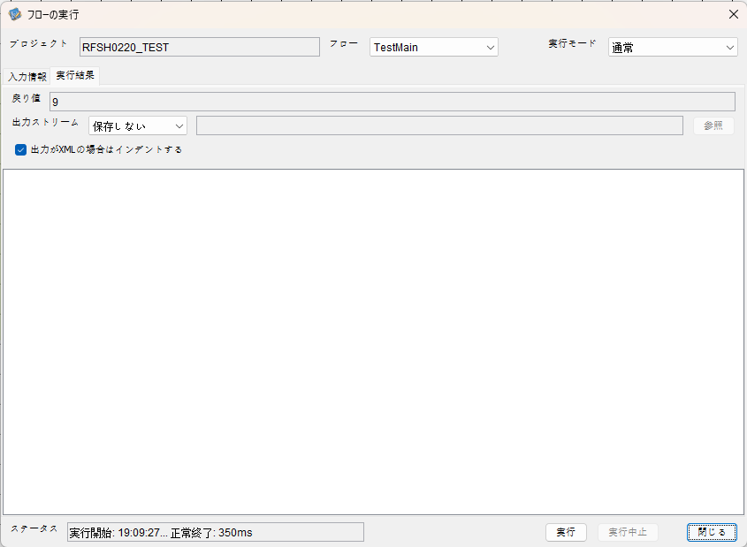

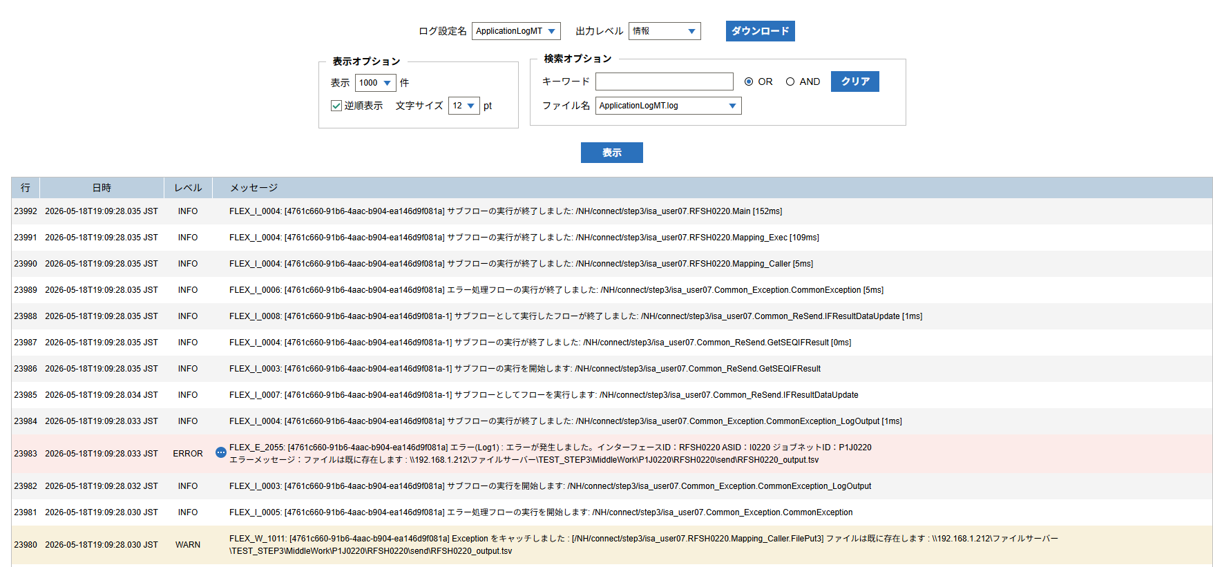

 | No.3-2-3

 |  | 行 | 日時 | レベル | メッセージ
 |  | 23938 | 2026-05-18T19:09:27.883 JST | INFO |  | FLEX_I_0003: [4761c660-91b6-4aac-b904-ea146d9f081a] サブフローの実行を開始します: /NH/connect/step3/isa_user07.RFSH0220.Main
 |  | 23939 | 2026-05-18T19:09:27.885 JST | INFO |  | FLEX_I_0003: [4761c660-91b6-4aac-b904-ea146d9f081a] サブフローの実行を開始します: /NH/connect/step3/isa_user07.MappingPreProcessing.MappingPreProcessing
 |  | 23940 | 2026-05-18T19:09:27.885 JST | INFO |  | FLEX_I_0003: [4761c660-91b6-4aac-b904-ea146d9f081a] サブフローの実行を開始します: /NH/connect/step3/isa_user07.Common.LogOutput
 |  | 23941 | 2026-05-18T19:09:27.886 JST | INFO |  | FLEX_I_0051: [4761c660-91b6-4aac-b904-ea146d9f081a] 情報(Log1) : 個別マッピング処理開始します。インターフェースID：RFSH0220 ASID：I0220 ジョブネットID：P1J0220
 |  | 23942 | 2026-05-18T19:09:27.886 JST | INFO |  | FLEX_I_0004: [4761c660-91b6-4aac-b904-ea146d9f081a] サブフローの実行が終了しました: /NH/connect/step3/isa_user07.Common.LogOutput [1ms]
 |  | 23943 | 2026-05-18T19:09:27.886 JST | INFO |  | FLEX_I_0003: [4761c660-91b6-4aac-b904-ea146d9f081a] サブフローの実行を開始します: /NH/connect/step3/isa_user07.Common.InputParameterCheck
 |  | 23944 | 2026-05-18T19:09:27.886 JST | INFO |  | FLEX_I_0004: [4761c660-91b6-4aac-b904-ea146d9f081a] サブフローの実行が終了しました: /NH/connect/step3/isa_user07.Common.InputParameterCheck [0ms]
 |  | 23945 | 2026-05-18T19:09:27.886 JST | INFO |  | FLEX_I_0003: [4761c660-91b6-4aac-b904-ea146d9f081a] サブフローの実行を開始します: /NH/connect/step3/isa_user07.Common.SettingInit
 |  | 23946 | 2026-05-18T19:09:27.905 JST | INFO |  | FLEX_I_0004: [4761c660-91b6-4aac-b904-ea146d9f081a] サブフローの実行が終了しました: /NH/connect/step3/isa_user07.Common.SettingInit [19ms]
 |  | 23947 | 2026-05-18T19:09:27.905 JST | INFO |  | FLEX_I_0003: [4761c660-91b6-4aac-b904-ea146d9f081a] サブフローの実行を開始します: /NH/connect/step3/isa_user07.Common.ParameterFileGet
 |  | 23948 | 2026-05-18T19:09:27.915 JST | INFO |  | FLEX_I_0004: [4761c660-91b6-4aac-b904-ea146d9f081a] サブフローの実行が終了しました: /NH/connect/step3/isa_user07.Common.ParameterFileGet [10ms]
 |  | 23949 | 2026-05-18T19:09:27.915 JST | INFO |  | FLEX_I_0003: [4761c660-91b6-4aac-b904-ea146d9f081a] サブフローの実行を開始します: /NH/connect/step3/isa_user07.Common.ParameterFileGet
 |  | 23950 | 2026-05-18T19:09:27.924 JST | INFO |  | FLEX_I_0004: [4761c660-91b6-4aac-b904-ea146d9f081a] サブフローの実行が終了しました: /NH/connect/step3/isa_user07.Common.ParameterFileGet [9ms]
 |  | 23951 | 2026-05-18T19:09:27.924 JST | INFO |  | FLEX_I_0003: [4761c660-91b6-4aac-b904-ea146d9f081a] サブフローの実行を開始します: /NH/connect/step3/isa_user07.Common_Conversion.GetConversionMst
 |  | 23952 | 2026-05-18T19:09:27.926 JST | INFO |  | FLEX_I_0004: [4761c660-91b6-4aac-b904-ea146d9f081a] サブフローの実行が終了しました: /NH/connect/step3/isa_user07.Common_Conversion.GetConversionMst [2ms]
 |  | 23953 | 2026-05-18T19:09:27.926 JST | INFO |  | FLEX_I_0004: [4761c660-91b6-4aac-b904-ea146d9f081a] サブフローの実行が終了しました: /NH/connect/step3/isa_user07.MappingPreProcessing.MappingPreProcessing [41ms]
 |  | 23954 | 2026-05-18T19:09:27.926 JST | INFO |  | FLEX_I_0003: [4761c660-91b6-4aac-b904-ea146d9f081a] サブフローの実行を開始します: /NH/connect/step3/isa_user07.RFSH0220.Mapping_Exec
 |  | 23955 | 2026-05-18T19:09:27.926 JST | INFO |  | FLEX_I_0003: [4761c660-91b6-4aac-b904-ea146d9f081a] サブフローの実行を開始します: /NH/connect/step3/isa_user07.FiletoFile.MappingPreProcessing
 |  | 23956 | 2026-05-18T19:09:27.928 JST | INFO |  | FLEX_I_0003: [4761c660-91b6-4aac-b904-ea146d9f081a] サブフローの実行を開始します: /NH/connect/step3/isa_user07.Common.ParameterFileGet
 |  | 23957 | 2026-05-18T19:09:27.937 JST | INFO |  | FLEX_I_0004: [4761c660-91b6-4aac-b904-ea146d9f081a] サブフローの実行が終了しました: /NH/connect/step3/isa_user07.Common.ParameterFileGet [9ms]
 |  | 23958 | 2026-05-18T19:09:27.946 JST | INFO |  | FLEX_I_0003: [4761c660-91b6-4aac-b904-ea146d9f081a] サブフローの実行を開始します: /NH/connect/step3/isa_user07.Common.ParameterFilePut
 |  | 23959 | 2026-05-18T19:09:27.951 JST | INFO |  | FLEX_I_0003: [4761c660-91b6-4aac-b904-ea146d9f081a] サブフローの実行を開始します: /NH/connect/step3/isa_user07.Common.ParameterFileGet
 |  | 23960 | 2026-05-18T19:09:27.959 JST | INFO |  | FLEX_I_0004: [4761c660-91b6-4aac-b904-ea146d9f081a] サブフローの実行が終了しました: /NH/connect/step3/isa_user07.Common.ParameterFileGet [8ms]
 |  | 23961 | 2026-05-18T19:09:27.970 JST | INFO |  | FLEX_I_0004: [4761c660-91b6-4aac-b904-ea146d9f081a] サブフローの実行が終了しました: /NH/connect/step3/isa_user07.Common.ParameterFilePut [24ms]
 |  | 23962 | 2026-05-18T19:09:27.970 JST | INFO |  | FLEX_I_0003: [4761c660-91b6-4aac-b904-ea146d9f081a] サブフローの実行を開始します: /NH/connect/step3/isa_user07.FiletoFile.PutParameterFileCaseMulitipleFiles
 |  | 23963 | 2026-05-18T19:09:27.971 JST | INFO |  | FLEX_I_0003: [4761c660-91b6-4aac-b904-ea146d9f081a] サブフローの実行を開始します: /NH/connect/step3/isa_user07.Common.ParameterFilePut
 |  | 23964 | 2026-05-18T19:09:27.975 JST | INFO |  | FLEX_I_0003: [4761c660-91b6-4aac-b904-ea146d9f081a] サブフローの実行を開始します: /NH/connect/step3/isa_user07.Common.ParameterFileGet
 |  | 23965 | 2026-05-18T19:09:27.983 JST | INFO |  | FLEX_I_0004: [4761c660-91b6-4aac-b904-ea146d9f081a] サブフローの実行が終了しました: /NH/connect/step3/isa_user07.Common.ParameterFileGet [8ms]
 |  | 23966 | 2026-05-18T19:09:27.986 JST | INFO |  | FLEX_I_0004: [4761c660-91b6-4aac-b904-ea146d9f081a] サブフローの実行が終了しました: /NH/connect/step3/isa_user07.Common.ParameterFilePut [15ms]
 |  | 23967 | 2026-05-18T19:09:27.987 JST | INFO |  | FLEX_I_0003: [4761c660-91b6-4aac-b904-ea146d9f081a] サブフローの実行を開始します: /NH/connect/step3/isa_user07.Common.ParameterFilePut
 |  | 23968 | 2026-05-18T19:09:27.991 JST | INFO |  | FLEX_I_0003: [4761c660-91b6-4aac-b904-ea146d9f081a] サブフローの実行を開始します: /NH/connect/step3/isa_user07.Common.ParameterFileGet
 |  | 23969 | 2026-05-18T19:09:27.999 JST | INFO |  | FLEX_I_0004: [4761c660-91b6-4aac-b904-ea146d9f081a] サブフローの実行が終了しました: /NH/connect/step3/isa_user07.Common.ParameterFileGet [8ms]
 |  | 23970 | 2026-05-18T19:09:28.003 JST | INFO |  | FLEX_I_0004: [4761c660-91b6-4aac-b904-ea146d9f081a] サブフローの実行が終了しました: /NH/connect/step3/isa_user07.Common.ParameterFilePut [16ms]
 |  | 23971 | 2026-05-18T19:09:28.003 JST | INFO |  | FLEX_I_0003: [4761c660-91b6-4aac-b904-ea146d9f081a] サブフローの実行を開始します: /NH/connect/step3/isa_user07.Common.ParameterFileGet
 |  | 23972 | 2026-05-18T19:09:28.012 JST | INFO |  | FLEX_I_0004: [4761c660-91b6-4aac-b904-ea146d9f081a] サブフローの実行が終了しました: /NH/connect/step3/isa_user07.Common.ParameterFileGet [9ms]
 |  | 23973 | 2026-05-18T19:09:28.013 JST | INFO |  | FLEX_I_0003: [4761c660-91b6-4aac-b904-ea146d9f081a] サブフローの実行を開始します: /NH/connect/step3/isa_user07.Common.ParameterFilePut
 |  | 23974 | 2026-05-18T19:09:28.017 JST | INFO |  | FLEX_I_0003: [4761c660-91b6-4aac-b904-ea146d9f081a] サブフローの実行を開始します: /NH/connect/step3/isa_user07.Common.ParameterFileGet
 |  | 23975 | 2026-05-18T19:09:28.025 JST | INFO |  | FLEX_I_0004: [4761c660-91b6-4aac-b904-ea146d9f081a] サブフローの実行が終了しました: /NH/connect/step3/isa_user07.Common.ParameterFileGet [8ms]
 |  | 23976 | 2026-05-18T19:09:28.028 JST | INFO |  | FLEX_I_0004: [4761c660-91b6-4aac-b904-ea146d9f081a] サブフローの実行が終了しました: /NH/connect/step3/isa_user07.Common.ParameterFilePut [15ms]
 |  | 23977 | 2026-05-18T19:09:28.028 JST | INFO |  | FLEX_I_0004: [4761c660-91b6-4aac-b904-ea146d9f081a] サブフローの実行が終了しました: /NH/connect/step3/isa_user07.FiletoFile.PutParameterFileCaseMulitipleFiles [58ms]
 |  | 23978 | 2026-05-18T19:09:28.028 JST | INFO |  | FLEX_I_0004: [4761c660-91b6-4aac-b904-ea146d9f081a] サブフローの実行が終了しました: /NH/connect/step3/isa_user07.FiletoFile.MappingPreProcessing [102ms]
 |  | 23979 | 2026-05-18T19:09:28.030 JST | INFO |  | FLEX_I_0003: [4761c660-91b6-4aac-b904-ea146d9f081a] サブフローの実行を開始します: /NH/connect/step3/isa_user07.RFSH0220.Mapping_Caller
 |  | 23980 | 2026-05-18T19:09:28.030 JST | WARN |  | FLEX_W_1011: [4761c660-91b6-4aac-b904-ea146d9f081a] Exception をキャッチしました : [/NH/connect/step3/isa_user07.RFSH0220.Mapping_Caller.FilePut3] ファイルは既に存在します : \\192.168.1.212\ファイルサーバー\TEST_STEP3\MiddleWork\P1J0220\RFSH0220\send\RFSH0220_output.tsv
 |  | 23981 | 2026-05-18T19:09:28.030 JST | INFO |  | FLEX_I_0005: [4761c660-91b6-4aac-b904-ea146d9f081a] エラー処理フローの実行を開始します: /NH/connect/step3/isa_user07.Common_Exception.CommonException
 |  | 23982 | 2026-05-18T19:09:28.032 JST | INFO |  | FLEX_I_0003: [4761c660-91b6-4aac-b904-ea146d9f081a] サブフローの実行を開始します: /NH/connect/step3/isa_user07.Common_Exception.CommonException_LogOutput
 |  | 23983 | 2026-05-18T19:09:28.033 JST | ERROR |  | FLEX_E_2055: [4761c660-91b6-4aac-b904-ea146d9f081a] エラー(Log1) : エラーが発生しました。インターフェースID：RFSH0220 ASID：I0220 ジョブネットID：P1J0220
 |  | 23984 | 2026-05-18T19:09:28.033 JST | INFO |  | FLEX_I_0004: [4761c660-91b6-4aac-b904-ea146d9f081a] サブフローの実行が終了しました: /NH/connect/step3/isa_user07.Common_Exception.CommonException_LogOutput [1ms]
 |  | 23985 | 2026-05-18T19:09:28.034 JST | INFO |  | FLEX_I_0007: [4761c660-91b6-4aac-b904-ea146d9f081a-1] サブフローとしてフローを実行します: /NH/connect/step3/isa_user07.Common_ReSend.IFResultDataUpdate
 |  | 23986 | 2026-05-18T19:09:28.035 JST | INFO |  | FLEX_I_0003: [4761c660-91b6-4aac-b904-ea146d9f081a-1] サブフローの実行を開始します: /NH/connect/step3/isa_user07.Common_ReSend.GetSEQIFResult
 |  | 23987 | 2026-05-18T19:09:28.035 JST | INFO |  | FLEX_I_0004: [4761c660-91b6-4aac-b904-ea146d9f081a-1] サブフローの実行が終了しました: /NH/connect/step3/isa_user07.Common_ReSend.GetSEQIFResult [0ms]
 |  | 23988 | 2026-05-18T19:09:28.035 JST | INFO |  | FLEX_I_0008: [4761c660-91b6-4aac-b904-ea146d9f081a-1] サブフローとして実行したフローが終了しました: /NH/connect/step3/isa_user07.Common_ReSend.IFResultDataUpdate [1ms]
 |  | 23989 | 2026-05-18T19:09:28.035 JST | INFO |  | FLEX_I_0006: [4761c660-91b6-4aac-b904-ea146d9f081a] エラー処理フローの実行が終了しました: /NH/connect/step3/isa_user07.Common_Exception.CommonException [5ms]
 |  | 23990 | 2026-05-18T19:09:28.035 JST | INFO |  | FLEX_I_0004: [4761c660-91b6-4aac-b904-ea146d9f081a] サブフローの実行が終了しました: /NH/connect/step3/isa_user07.RFSH0220.Mapping_Caller [5ms]
 |  | 23991 | 2026-05-18T19:09:28.035 JST | INFO |  | FLEX_I_0004: [4761c660-91b6-4aac-b904-ea146d9f081a] サブフローの実行が終了しました: /NH/connect/step3/isa_user07.RFSH0220.Mapping_Exec [109ms]
 |  | 23992 | 2026-05-18T19:09:28.035 JST | INFO |  | FLEX_I_0004: [4761c660-91b6-4aac-b904-ea146d9f081a] サブフローの実行が終了しました: /NH/connect/step3/isa_user07.RFSH0220.Main [152ms]

■5回目 正常系・0byteファイル

受信ファイルが0byte。

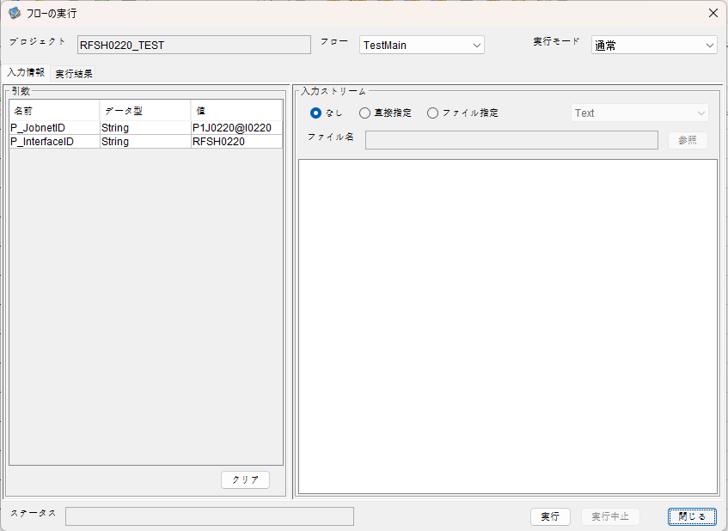

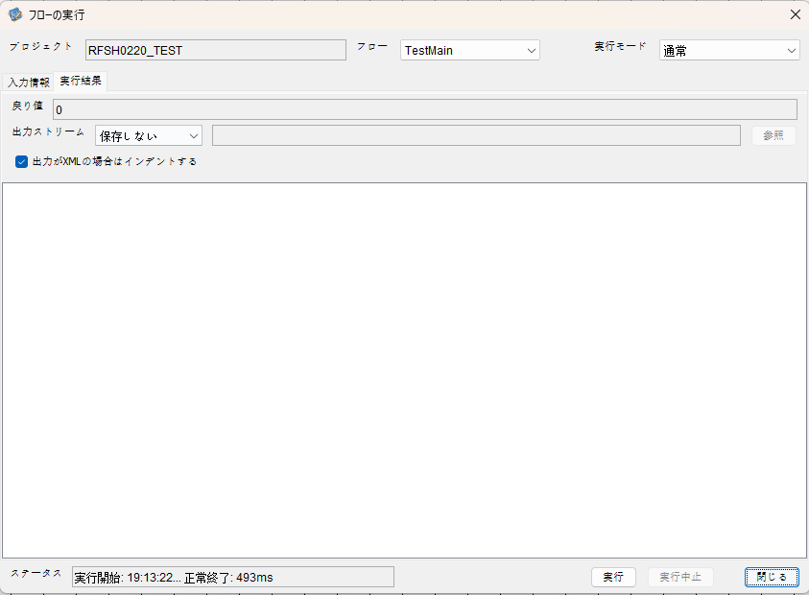

 |  | 行 | 日時 | レベル | メッセージ
 |  | 24048 | 2026-05-18T19:13:22.663 JST | INFO |  | FLEX_I_0003: [6bec7b09-d306-46d8-8b07-bc4446f63067] サブフローの実行を開始します: /NH/connect/step3/isa_user07.RFSH0220.Main
 |  | 24049 | 2026-05-18T19:13:22.665 JST | INFO |  | FLEX_I_0003: [6bec7b09-d306-46d8-8b07-bc4446f63067] サブフローの実行を開始します: /NH/connect/step3/isa_user07.MappingPreProcessing.MappingPreProcessing
 |  | 24050 | 2026-05-18T19:13:22.666 JST | INFO |  | FLEX_I_0003: [6bec7b09-d306-46d8-8b07-bc4446f63067] サブフローの実行を開始します: /NH/connect/step3/isa_user07.Common.LogOutput
 |  | 24051 | 2026-05-18T19:13:22.666 JST | INFO |  | FLEX_I_0051: [6bec7b09-d306-46d8-8b07-bc4446f63067] 情報(Log1) : 個別マッピング処理開始します。インターフェースID：RFSH0220 ASID：I0220 ジョブネットID：P1J0220
 |  | 24052 | 2026-05-18T19:13:22.666 JST | INFO |  | FLEX_I_0004: [6bec7b09-d306-46d8-8b07-bc4446f63067] サブフローの実行が終了しました: /NH/connect/step3/isa_user07.Common.LogOutput [0ms]
 |  | 24053 | 2026-05-18T19:13:22.666 JST | INFO |  | FLEX_I_0003: [6bec7b09-d306-46d8-8b07-bc4446f63067] サブフローの実行を開始します: /NH/connect/step3/isa_user07.Common.InputParameterCheck
 |  | 24054 | 2026-05-18T19:13:22.667 JST | INFO |  | FLEX_I_0004: [6bec7b09-d306-46d8-8b07-bc4446f63067] サブフローの実行が終了しました: /NH/connect/step3/isa_user07.Common.InputParameterCheck [1ms]
 |  | 24055 | 2026-05-18T19:13:22.667 JST | INFO |  | FLEX_I_0003: [6bec7b09-d306-46d8-8b07-bc4446f63067] サブフローの実行を開始します: /NH/connect/step3/isa_user07.Common.SettingInit
 |  | 24056 | 2026-05-18T19:13:22.681 JST | INFO |  | FLEX_I_0004: [6bec7b09-d306-46d8-8b07-bc4446f63067] サブフローの実行が終了しました: /NH/connect/step3/isa_user07.Common.SettingInit [14ms]
 |  | 24057 | 2026-05-18T19:13:22.681 JST | INFO |  | FLEX_I_0003: [6bec7b09-d306-46d8-8b07-bc4446f63067] サブフローの実行を開始します: /NH/connect/step3/isa_user07.Common.ParameterFileGet
 |  | 24058 | 2026-05-18T19:13:22.689 JST | INFO |  | FLEX_I_0004: [6bec7b09-d306-46d8-8b07-bc4446f63067] サブフローの実行が終了しました: /NH/connect/step3/isa_user07.Common.ParameterFileGet [8ms]
 |  | 24059 | 2026-05-18T19:13:22.691 JST | INFO |  | FLEX_I_0003: [6bec7b09-d306-46d8-8b07-bc4446f63067] サブフローの実行を開始します: /NH/connect/step3/isa_user07.Common_FileSendReceive.WorkFileDelete
 |  | 24060 | 2026-05-18T19:13:22.691 JST | INFO |  | FLEX_I_0004: [6bec7b09-d306-46d8-8b07-bc4446f63067] サブフローの実行が終了しました: /NH/connect/step3/isa_user07.Common_FileSendReceive.WorkFileDelete [0ms]
 |  | 24061 | 2026-05-18T19:13:22.691 JST | INFO |  | FLEX_I_0003: [6bec7b09-d306-46d8-8b07-bc4446f63067] サブフローの実行を開始します: /NH/connect/step3/isa_user07.Common.ParameterFileGet
 |  | 24062 | 2026-05-18T19:13:22.700 JST | INFO |  | FLEX_I_0004: [6bec7b09-d306-46d8-8b07-bc4446f63067] サブフローの実行が終了しました: /NH/connect/step3/isa_user07.Common.ParameterFileGet [9ms]
 |  | 24063 | 2026-05-18T19:13:22.701 JST | INFO |  | FLEX_I_0003: [6bec7b09-d306-46d8-8b07-bc4446f63067] サブフローの実行を開始します: /NH/connect/step3/isa_user07.Common_FileSendReceive.WorkFileDelete
 |  | 24064 | 2026-05-18T19:13:22.701 JST | INFO |  | FLEX_I_0004: [6bec7b09-d306-46d8-8b07-bc4446f63067] サブフローの実行が終了しました: /NH/connect/step3/isa_user07.Common_FileSendReceive.WorkFileDelete [0ms]
 |  | 24065 | 2026-05-18T19:13:22.702 JST | INFO |  | FLEX_I_0003: [6bec7b09-d306-46d8-8b07-bc4446f63067] サブフローの実行を開始します: /NH/connect/step3/isa_user07.Common_Conversion.GetConversionMst
 |  | 24066 | 2026-05-18T19:13:22.703 JST | INFO |  | FLEX_I_0004: [6bec7b09-d306-46d8-8b07-bc4446f63067] サブフローの実行が終了しました: /NH/connect/step3/isa_user07.Common_Conversion.GetConversionMst [1ms]
 |  | 24067 | 2026-05-18T19:13:22.703 JST | INFO |  | FLEX_I_0004: [6bec7b09-d306-46d8-8b07-bc4446f63067] サブフローの実行が終了しました: /NH/connect/step3/isa_user07.MappingPreProcessing.MappingPreProcessing [38ms]
 |  | 24068 | 2026-05-18T19:13:22.703 JST | INFO |  | FLEX_I_0003: [6bec7b09-d306-46d8-8b07-bc4446f63067] サブフローの実行を開始します: /NH/connect/step3/isa_user07.RFSH0220.Mapping_Exec
 |  | 24069 | 2026-05-18T19:13:22.703 JST | INFO |  | FLEX_I_0003: [6bec7b09-d306-46d8-8b07-bc4446f63067] サブフローの実行を開始します: /NH/connect/step3/isa_user07.FiletoFile.MappingPreProcessing
 |  | 24070 | 2026-05-18T19:13:22.705 JST | INFO |  | FLEX_I_0003: [6bec7b09-d306-46d8-8b07-bc4446f63067] サブフローの実行を開始します: /NH/connect/step3/isa_user07.Common.ParameterFileGet
 |  | 24071 | 2026-05-18T19:13:22.713 JST | INFO |  | FLEX_I_0004: [6bec7b09-d306-46d8-8b07-bc4446f63067] サブフローの実行が終了しました: /NH/connect/step3/isa_user07.Common.ParameterFileGet [8ms]
 |  | 24072 | 2026-05-18T19:13:22.722 JST | INFO |  | FLEX_I_0003: [6bec7b09-d306-46d8-8b07-bc4446f63067] サブフローの実行を開始します: /NH/connect/step3/isa_user07.Common.ParameterFilePut
 |  | 24073 | 2026-05-18T19:13:22.726 JST | INFO |  | FLEX_I_0003: [6bec7b09-d306-46d8-8b07-bc4446f63067] サブフローの実行を開始します: /NH/connect/step3/isa_user07.Common.ParameterFileGet
 |  | 24074 | 2026-05-18T19:13:22.735 JST | INFO |  | FLEX_I_0004: [6bec7b09-d306-46d8-8b07-bc4446f63067] サブフローの実行が終了しました: /NH/connect/step3/isa_user07.Common.ParameterFileGet [9ms]
 |  | 24075 | 2026-05-18T19:13:22.746 JST | INFO |  | FLEX_I_0004: [6bec7b09-d306-46d8-8b07-bc4446f63067] サブフローの実行が終了しました: /NH/connect/step3/isa_user07.Common.ParameterFilePut [24ms]
 |  | 24076 | 2026-05-18T19:13:22.746 JST | INFO |  | FLEX_I_0003: [6bec7b09-d306-46d8-8b07-bc4446f63067] サブフローの実行を開始します: /NH/connect/step3/isa_user07.FiletoFile.PutParameterFileCaseMulitipleFiles
 |  | 24077 | 2026-05-18T19:13:22.746 JST | INFO |  | FLEX_I_0003: [6bec7b09-d306-46d8-8b07-bc4446f63067] サブフローの実行を開始します: /NH/connect/step3/isa_user07.Common.ParameterFilePut
 |  | 24078 | 2026-05-18T19:13:22.751 JST | INFO |  | FLEX_I_0003: [6bec7b09-d306-46d8-8b07-bc4446f63067] サブフローの実行を開始します: /NH/connect/step3/isa_user07.Common.ParameterFileGet
 |  | 24079 | 2026-05-18T19:13:22.759 JST | INFO |  | FLEX_I_0004: [6bec7b09-d306-46d8-8b07-bc4446f63067] サブフローの実行が終了しました: /NH/connect/step3/isa_user07.Common.ParameterFileGet [8ms]
 |  | 24080 | 2026-05-18T19:13:22.770 JST | INFO |  | FLEX_I_0004: [6bec7b09-d306-46d8-8b07-bc4446f63067] サブフローの実行が終了しました: /NH/connect/step3/isa_user07.Common.ParameterFilePut [24ms]
 |  | 24081 | 2026-05-18T19:13:22.770 JST | INFO |  | FLEX_I_0003: [6bec7b09-d306-46d8-8b07-bc4446f63067] サブフローの実行を開始します: /NH/connect/step3/isa_user07.Common.ParameterFilePut
 |  | 24082 | 2026-05-18T19:13:22.774 JST | INFO |  | FLEX_I_0003: [6bec7b09-d306-46d8-8b07-bc4446f63067] サブフローの実行を開始します: /NH/connect/step3/isa_user07.Common.ParameterFileGet
 |  | 24083 | 2026-05-18T19:13:22.782 JST | INFO |  | FLEX_I_0004: [6bec7b09-d306-46d8-8b07-bc4446f63067] サブフローの実行が終了しました: /NH/connect/step3/isa_user07.Common.ParameterFileGet [8ms]
 |  | 24084 | 2026-05-18T19:13:22.794 JST | INFO |  | FLEX_I_0004: [6bec7b09-d306-46d8-8b07-bc4446f63067] サブフローの実行が終了しました: /NH/connect/step3/isa_user07.Common.ParameterFilePut [24ms]
 |  | 24085 | 2026-05-18T19:13:22.794 JST | INFO |  | FLEX_I_0003: [6bec7b09-d306-46d8-8b07-bc4446f63067] サブフローの実行を開始します: /NH/connect/step3/isa_user07.Common.ParameterFileGet
 |  | 24086 | 2026-05-18T19:13:22.804 JST | INFO |  | FLEX_I_0004: [6bec7b09-d306-46d8-8b07-bc4446f63067] サブフローの実行が終了しました: /NH/connect/step3/isa_user07.Common.ParameterFileGet [10ms]
 |  | 24087 | 2026-05-18T19:13:22.804 JST | INFO |  | FLEX_I_0004: [6bec7b09-d306-46d8-8b07-bc4446f63067] サブフローの実行が終了しました: /NH/connect/step3/isa_user07.FiletoFile.PutParameterFileCaseMulitipleFiles [58ms]
 |  | 24088 | 2026-05-18T19:13:22.804 JST | INFO |  | FLEX_I_0004: [6bec7b09-d306-46d8-8b07-bc4446f63067] サブフローの実行が終了しました: /NH/connect/step3/isa_user07.FiletoFile.MappingPreProcessing [101ms]
 |  | 24089 | 2026-05-18T19:13:22.804 JST | INFO |  | FLEX_I_0003: [6bec7b09-d306-46d8-8b07-bc4446f63067] サブフローの実行を開始します: /NH/connect/step3/isa_user07.RFSH0220.Mapping_Caller
 |  | 24090 | 2026-05-18T19:13:22.809 JST | INFO |  | FLEX_I_0004: [6bec7b09-d306-46d8-8b07-bc4446f63067] サブフローの実行が終了しました: /NH/connect/step3/isa_user07.RFSH0220.Mapping_Caller [5ms]
 |  | 24091 | 2026-05-18T19:13:22.810 JST | INFO |  | FLEX_I_0003: [6bec7b09-d306-46d8-8b07-bc4446f63067] サブフローの実行を開始します: /NH/connect/step3/isa_user07.FiletoFile.MappingPostProcessing
 |  | 24092 | 2026-05-18T19:13:22.811 JST | INFO |  | FLEX_I_0003: [6bec7b09-d306-46d8-8b07-bc4446f63067] サブフローの実行を開始します: /NH/connect/step3/isa_user07.Common.LogOutput
 |  | 24093 | 2026-05-18T19:13:22.812 JST | INFO |  | FLEX_I_0051: [6bec7b09-d306-46d8-8b07-bc4446f63067] 情報(Log1) : ファイルを作成しました。インターフェースID：RFSH0220 ASID：I0220 ジョブネットID：P1J0220 ファイル名：RFSH0220_output.tsv 処理件数：0件
 |  | 24094 | 2026-05-18T19:13:22.812 JST | INFO |  | FLEX_I_0004: [6bec7b09-d306-46d8-8b07-bc4446f63067] サブフローの実行が終了しました: /NH/connect/step3/isa_user07.Common.LogOutput [1ms]
 |  | 24095 | 2026-05-18T19:13:22.813 JST | INFO |  | FLEX_I_0003: [6bec7b09-d306-46d8-8b07-bc4446f63067] サブフローの実行を開始します: /NH/connect/step3/isa_user07.Common_FileSendReceive.OutputFileCopy
 |  | 24096 | 2026-05-18T19:13:22.814 JST | INFO |  | FLEX_I_0004: [6bec7b09-d306-46d8-8b07-bc4446f63067] サブフローの実行が終了しました: /NH/connect/step3/isa_user07.Common_FileSendReceive.OutputFileCopy [1ms]
 |  | 24097 | 2026-05-18T19:13:22.814 JST | INFO |  | FLEX_I_0003: [6bec7b09-d306-46d8-8b07-bc4446f63067] サブフローの実行を開始します: /NH/connect/step3/isa_user07.Common.ParameterFilePut
 |  | 24098 | 2026-05-18T19:13:22.818 JST | INFO |  | FLEX_I_0003: [6bec7b09-d306-46d8-8b07-bc4446f63067] サブフローの実行を開始します: /NH/connect/step3/isa_user07.Common.ParameterFileGet
 |  | 24099 | 2026-05-18T19:13:22.827 JST | INFO |  | FLEX_I_0004: [6bec7b09-d306-46d8-8b07-bc4446f63067] サブフローの実行が終了しました: /NH/connect/step3/isa_user07.Common.ParameterFileGet [9ms]
 |  | 24100 | 2026-05-18T19:13:22.838 JST | INFO |  | FLEX_I_0004: [6bec7b09-d306-46d8-8b07-bc4446f63067] サブフローの実行が終了しました: /NH/connect/step3/isa_user07.Common.ParameterFilePut [24ms]
 |  | 24101 | 2026-05-18T19:13:22.838 JST | INFO |  | FLEX_I_0004: [6bec7b09-d306-46d8-8b07-bc4446f63067] サブフローの実行が終了しました: /NH/connect/step3/isa_user07.FiletoFile.MappingPostProcessing [28ms]
 |  | 24102 | 2026-05-18T19:13:22.838 JST | INFO |  | FLEX_I_0004: [6bec7b09-d306-46d8-8b07-bc4446f63067] サブフローの実行が終了しました: /NH/connect/step3/isa_user07.RFSH0220.Mapping_Exec [135ms]
 |  | 24103 | 2026-05-18T19:13:22.839 JST | INFO |  | FLEX_I_0003: [6bec7b09-d306-46d8-8b07-bc4446f63067] サブフローの実行を開始します: /NH/connect/step3/isa_user07.MappingPostProcessing.MappingPostProcessing
 |  | 24104 | 2026-05-18T19:13:22.839 JST | INFO |  | FLEX_I_0003: [6bec7b09-d306-46d8-8b07-bc4446f63067] サブフローの実行を開始します: /NH/connect/step3/isa_user07.Common.LogOutput
 |  | 24105 | 2026-05-18T19:13:22.840 JST | INFO |  | FLEX_I_0051: [6bec7b09-d306-46d8-8b07-bc4446f63067] 情報(Log1) : 個別マッピング処理終了します。インターフェースID：RFSH0220 ASID：I0220 ジョブネットID：P1J0220
 |  | 24106 | 2026-05-18T19:13:22.840 JST | INFO |  | FLEX_I_0004: [6bec7b09-d306-46d8-8b07-bc4446f63067] サブフローの実行が終了しました: /NH/connect/step3/isa_user07.Common.LogOutput [1ms]
 |  | 24107 | 2026-05-18T19:13:22.840 JST | INFO |  | FLEX_I_0004: [6bec7b09-d306-46d8-8b07-bc4446f63067] サブフローの実行が終了しました: /NH/connect/step3/isa_user07.MappingPostProcessing.MappingPostProcessing [1ms]
 |  | 24108 | 2026-05-18T19:13:22.840 JST | INFO |  | FLEX_I_0004: [6bec7b09-d306-46d8-8b07-bc4446f63067] サブフローの実行が終了しました: /NH/connect/step3/isa_user07.RFSH0220.Main [177ms]

 | No.4-1-2
 | No.7-1-2

■6回目 正常系・データ行1000行

受信データ行1000行

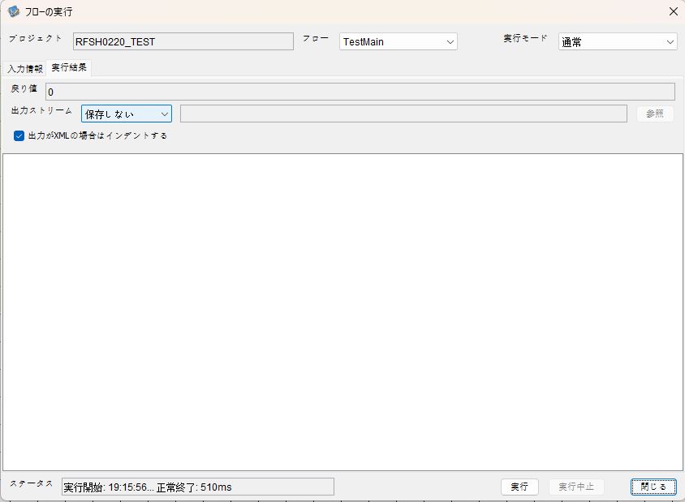

 |  | 行 | 日時 | レベル | メッセージ
 |  | 24164 | 2026-05-18T19:15:56.912 JST | INFO |  | FLEX_I_0003: [770a7a2f-da82-4455-9900-dd50481ae122] サブフローの実行を開始します: /NH/connect/step3/isa_user07.RFSH0220.Main
 |  | 24165 | 2026-05-18T19:15:56.914 JST | INFO |  | FLEX_I_0003: [770a7a2f-da82-4455-9900-dd50481ae122] サブフローの実行を開始します: /NH/connect/step3/isa_user07.MappingPreProcessing.MappingPreProcessing
 |  | 24166 | 2026-05-18T19:15:56.915 JST | INFO |  | FLEX_I_0003: [770a7a2f-da82-4455-9900-dd50481ae122] サブフローの実行を開始します: /NH/connect/step3/isa_user07.Common.LogOutput
 |  | 24167 | 2026-05-18T19:15:56.916 JST | INFO |  | FLEX_I_0051: [770a7a2f-da82-4455-9900-dd50481ae122] 情報(Log1) : 個別マッピング処理開始します。インターフェースID：RFSH0220 ASID：I0220 ジョブネットID：P1J0220
 |  | 24168 | 2026-05-18T19:15:56.916 JST | INFO |  | FLEX_I_0004: [770a7a2f-da82-4455-9900-dd50481ae122] サブフローの実行が終了しました: /NH/connect/step3/isa_user07.Common.LogOutput [1ms]
 |  | 24169 | 2026-05-18T19:15:56.916 JST | INFO |  | FLEX_I_0003: [770a7a2f-da82-4455-9900-dd50481ae122] サブフローの実行を開始します: /NH/connect/step3/isa_user07.Common.InputParameterCheck
 |  | 24170 | 2026-05-18T19:15:56.916 JST | INFO |  | FLEX_I_0004: [770a7a2f-da82-4455-9900-dd50481ae122] サブフローの実行が終了しました: /NH/connect/step3/isa_user07.Common.InputParameterCheck [0ms]
 |  | 24171 | 2026-05-18T19:15:56.917 JST | INFO |  | FLEX_I_0003: [770a7a2f-da82-4455-9900-dd50481ae122] サブフローの実行を開始します: /NH/connect/step3/isa_user07.Common.SettingInit
 |  | 24172 | 2026-05-18T19:15:56.933 JST | INFO |  | FLEX_I_0004: [770a7a2f-da82-4455-9900-dd50481ae122] サブフローの実行が終了しました: /NH/connect/step3/isa_user07.Common.SettingInit [16ms]
 |  | 24173 | 2026-05-18T19:15:56.933 JST | INFO |  | FLEX_I_0003: [770a7a2f-da82-4455-9900-dd50481ae122] サブフローの実行を開始します: /NH/connect/step3/isa_user07.Common.ParameterFileGet
 |  | 24174 | 2026-05-18T19:15:56.942 JST | INFO |  | FLEX_I_0004: [770a7a2f-da82-4455-9900-dd50481ae122] サブフローの実行が終了しました: /NH/connect/step3/isa_user07.Common.ParameterFileGet [9ms]
 |  | 24175 | 2026-05-18T19:15:56.942 JST | INFO |  | FLEX_I_0003: [770a7a2f-da82-4455-9900-dd50481ae122] サブフローの実行を開始します: /NH/connect/step3/isa_user07.Common_FileSendReceive.WorkFileDelete
 |  | 24176 | 2026-05-18T19:15:56.943 JST | INFO |  | FLEX_I_0004: [770a7a2f-da82-4455-9900-dd50481ae122] サブフローの実行が終了しました: /NH/connect/step3/isa_user07.Common_FileSendReceive.WorkFileDelete [1ms]
 |  | 24177 | 2026-05-18T19:15:56.943 JST | INFO |  | FLEX_I_0003: [770a7a2f-da82-4455-9900-dd50481ae122] サブフローの実行を開始します: /NH/connect/step3/isa_user07.Common.ParameterFileGet
 |  | 24178 | 2026-05-18T19:15:56.951 JST | INFO |  | FLEX_I_0004: [770a7a2f-da82-4455-9900-dd50481ae122] サブフローの実行が終了しました: /NH/connect/step3/isa_user07.Common.ParameterFileGet [8ms]
 |  | 24179 | 2026-05-18T19:15:56.952 JST | INFO |  | FLEX_I_0003: [770a7a2f-da82-4455-9900-dd50481ae122] サブフローの実行を開始します: /NH/connect/step3/isa_user07.Common_FileSendReceive.WorkFileDelete
 |  | 24180 | 2026-05-18T19:15:56.952 JST | INFO |  | FLEX_I_0004: [770a7a2f-da82-4455-9900-dd50481ae122] サブフローの実行が終了しました: /NH/connect/step3/isa_user07.Common_FileSendReceive.WorkFileDelete [0ms]
 |  | 24181 | 2026-05-18T19:15:56.953 JST | INFO |  | FLEX_I_0003: [770a7a2f-da82-4455-9900-dd50481ae122] サブフローの実行を開始します: /NH/connect/step3/isa_user07.Common_Conversion.GetConversionMst
 |  | 24182 | 2026-05-18T19:15:56.954 JST | INFO |  | FLEX_I_0004: [770a7a2f-da82-4455-9900-dd50481ae122] サブフローの実行が終了しました: /NH/connect/step3/isa_user07.Common_Conversion.GetConversionMst [1ms]
 |  | 24183 | 2026-05-18T19:15:56.954 JST | INFO |  | FLEX_I_0004: [770a7a2f-da82-4455-9900-dd50481ae122] サブフローの実行が終了しました: /NH/connect/step3/isa_user07.MappingPreProcessing.MappingPreProcessing [40ms]
 |  | 24184 | 2026-05-18T19:15:56.954 JST | INFO |  | FLEX_I_0003: [770a7a2f-da82-4455-9900-dd50481ae122] サブフローの実行を開始します: /NH/connect/step3/isa_user07.RFSH0220.Mapping_Exec
 |  | 24185 | 2026-05-18T19:15:56.954 JST | INFO |  | FLEX_I_0003: [770a7a2f-da82-4455-9900-dd50481ae122] サブフローの実行を開始します: /NH/connect/step3/isa_user07.FiletoFile.MappingPreProcessing
 |  | 24186 | 2026-05-18T19:15:56.956 JST | INFO |  | FLEX_I_0003: [770a7a2f-da82-4455-9900-dd50481ae122] サブフローの実行を開始します: /NH/connect/step3/isa_user07.Common.ParameterFileGet
 |  | 24187 | 2026-05-18T19:15:56.967 JST | INFO |  | FLEX_I_0004: [770a7a2f-da82-4455-9900-dd50481ae122] サブフローの実行が終了しました: /NH/connect/step3/isa_user07.Common.ParameterFileGet [11ms]
 |  | 24188 | 2026-05-18T19:15:56.976 JST | INFO |  | FLEX_I_0003: [770a7a2f-da82-4455-9900-dd50481ae122] サブフローの実行を開始します: /NH/connect/step3/isa_user07.Common.ParameterFilePut
 |  | 24189 | 2026-05-18T19:15:56.980 JST | INFO |  | FLEX_I_0003: [770a7a2f-da82-4455-9900-dd50481ae122] サブフローの実行を開始します: /NH/connect/step3/isa_user07.Common.ParameterFileGet
 |  | 24190 | 2026-05-18T19:15:56.988 JST | INFO |  | FLEX_I_0004: [770a7a2f-da82-4455-9900-dd50481ae122] サブフローの実行が終了しました: /NH/connect/step3/isa_user07.Common.ParameterFileGet [8ms]
 |  | 24191 | 2026-05-18T19:15:56.999 JST | INFO |  | FLEX_I_0004: [770a7a2f-da82-4455-9900-dd50481ae122] サブフローの実行が終了しました: /NH/connect/step3/isa_user07.Common.ParameterFilePut [23ms]
 |  | 24192 | 2026-05-18T19:15:56.999 JST | INFO |  | FLEX_I_0003: [770a7a2f-da82-4455-9900-dd50481ae122] サブフローの実行を開始します: /NH/connect/step3/isa_user07.FiletoFile.PutParameterFileCaseMulitipleFiles
 |  | 24193 | 2026-05-18T19:15:57.000 JST | INFO |  | FLEX_I_0003: [770a7a2f-da82-4455-9900-dd50481ae122] サブフローの実行を開始します: /NH/connect/step3/isa_user07.Common.ParameterFilePut
 |  | 24194 | 2026-05-18T19:15:57.004 JST | INFO |  | FLEX_I_0003: [770a7a2f-da82-4455-9900-dd50481ae122] サブフローの実行を開始します: /NH/connect/step3/isa_user07.Common.ParameterFileGet
 |  | 24195 | 2026-05-18T19:15:57.012 JST | INFO |  | FLEX_I_0004: [770a7a2f-da82-4455-9900-dd50481ae122] サブフローの実行が終了しました: /NH/connect/step3/isa_user07.Common.ParameterFileGet [8ms]
 |  | 24196 | 2026-05-18T19:15:57.023 JST | INFO |  | FLEX_I_0004: [770a7a2f-da82-4455-9900-dd50481ae122] サブフローの実行が終了しました: /NH/connect/step3/isa_user07.Common.ParameterFilePut [23ms]
 |  | 24197 | 2026-05-18T19:15:57.024 JST | INFO |  | FLEX_I_0003: [770a7a2f-da82-4455-9900-dd50481ae122] サブフローの実行を開始します: /NH/connect/step3/isa_user07.Common.ParameterFilePut
 |  | 24198 | 2026-05-18T19:15:57.027 JST | INFO |  | FLEX_I_0003: [770a7a2f-da82-4455-9900-dd50481ae122] サブフローの実行を開始します: /NH/connect/step3/isa_user07.Common.ParameterFileGet
 |  | 24199 | 2026-05-18T19:15:57.036 JST | INFO |  | FLEX_I_0004: [770a7a2f-da82-4455-9900-dd50481ae122] サブフローの実行が終了しました: /NH/connect/step3/isa_user07.Common.ParameterFileGet [9ms]
 |  | 24200 | 2026-05-18T19:15:57.047 JST | INFO |  | FLEX_I_0004: [770a7a2f-da82-4455-9900-dd50481ae122] サブフローの実行が終了しました: /NH/connect/step3/isa_user07.Common.ParameterFilePut [23ms]
 |  | 24201 | 2026-05-18T19:15:57.047 JST | INFO |  | FLEX_I_0003: [770a7a2f-da82-4455-9900-dd50481ae122] サブフローの実行を開始します: /NH/connect/step3/isa_user07.Common.ParameterFileGet
 |  | 24202 | 2026-05-18T19:15:57.056 JST | INFO |  | FLEX_I_0004: [770a7a2f-da82-4455-9900-dd50481ae122] サブフローの実行が終了しました: /NH/connect/step3/isa_user07.Common.ParameterFileGet [9ms]
 |  | 24203 | 2026-05-18T19:15:57.056 JST | INFO |  | FLEX_I_0004: [770a7a2f-da82-4455-9900-dd50481ae122] サブフローの実行が終了しました: /NH/connect/step3/isa_user07.FiletoFile.PutParameterFileCaseMulitipleFiles [57ms]
 |  | 24204 | 2026-05-18T19:15:57.056 JST | INFO |  | FLEX_I_0004: [770a7a2f-da82-4455-9900-dd50481ae122] サブフローの実行が終了しました: /NH/connect/step3/isa_user07.FiletoFile.MappingPreProcessing [102ms]
 |  | 24205 | 2026-05-18T19:15:57.056 JST | INFO |  | FLEX_I_0003: [770a7a2f-da82-4455-9900-dd50481ae122] サブフローの実行を開始します: /NH/connect/step3/isa_user07.RFSH0220.Mapping_Caller
 |  | 24206 | 2026-05-18T19:15:57.070 JST | INFO |  | FLEX_I_0003: [770a7a2f-da82-4455-9900-dd50481ae122] サブフローの実行を開始します: /NH/connect/step3/isa_user07.Mapping_0022-2.Mapping
 |  | 24207 | 2026-05-18T19:15:57.181 JST | INFO |  | FLEX_I_0004: [770a7a2f-da82-4455-9900-dd50481ae122] サブフローの実行が終了しました: /NH/connect/step3/isa_user07.Mapping_0022-2.Mapping [111ms]
 |  | 24208 | 2026-05-18T19:15:57.182 JST | INFO |  | FLEX_I_0003: [770a7a2f-da82-4455-9900-dd50481ae122] サブフローの実行を開始します: /NH/connect/step3/isa_user07.RFSH0220.Mapping_FilePut
 |  | 24209 | 2026-05-18T19:15:57.186 JST | INFO |  | FLEX_I_0004: [770a7a2f-da82-4455-9900-dd50481ae122] サブフローの実行が終了しました: /NH/connect/step3/isa_user07.RFSH0220.Mapping_FilePut [4ms]
 |  | 24210 | 2026-05-18T19:15:57.187 JST | INFO |  | FLEX_I_0004: [770a7a2f-da82-4455-9900-dd50481ae122] サブフローの実行が終了しました: /NH/connect/step3/isa_user07.RFSH0220.Mapping_Caller [131ms]
 |  | 24211 | 2026-05-18T19:15:57.187 JST | INFO |  | FLEX_I_0003: [770a7a2f-da82-4455-9900-dd50481ae122] サブフローの実行を開始します: /NH/connect/step3/isa_user07.FiletoFile.MappingPostProcessing
 |  | 24212 | 2026-05-18T19:15:57.189 JST | INFO |  | FLEX_I_0003: [770a7a2f-da82-4455-9900-dd50481ae122] サブフローの実行を開始します: /NH/connect/step3/isa_user07.Common.LogOutput
 |  | 24213 | 2026-05-18T19:15:57.189 JST | INFO |  | FLEX_I_0051: [770a7a2f-da82-4455-9900-dd50481ae122] 情報(Log1) : ファイルを作成しました。インターフェースID：RFSH0220 ASID：I0220 ジョブネットID：P1J0220 ファイル名：RFSH0220_output.tsv 処理件数：1000件
 |  | 24214 | 2026-05-18T19:15:57.189 JST | INFO |  | FLEX_I_0004: [770a7a2f-da82-4455-9900-dd50481ae122] サブフローの実行が終了しました: /NH/connect/step3/isa_user07.Common.LogOutput [0ms]
 |  | 24215 | 2026-05-18T19:15:57.191 JST | INFO |  | FLEX_I_0003: [770a7a2f-da82-4455-9900-dd50481ae122] サブフローの実行を開始します: /NH/connect/step3/isa_user07.Common_FileSendReceive.OutputFileCopy
 |  | 24216 | 2026-05-18T19:15:57.191 JST | INFO |  | FLEX_I_0004: [770a7a2f-da82-4455-9900-dd50481ae122] サブフローの実行が終了しました: /NH/connect/step3/isa_user07.Common_FileSendReceive.OutputFileCopy [0ms]
 |  | 24217 | 2026-05-18T19:15:57.192 JST | INFO |  | FLEX_I_0003: [770a7a2f-da82-4455-9900-dd50481ae122] サブフローの実行を開始します: /NH/connect/step3/isa_user07.Common.ParameterFilePut
 |  | 24218 | 2026-05-18T19:15:57.197 JST | INFO |  | FLEX_I_0003: [770a7a2f-da82-4455-9900-dd50481ae122] サブフローの実行を開始します: /NH/connect/step3/isa_user07.Common.ParameterFileGet
 |  | 24219 | 2026-05-18T19:15:57.205 JST | INFO |  | FLEX_I_0004: [770a7a2f-da82-4455-9900-dd50481ae122] サブフローの実行が終了しました: /NH/connect/step3/isa_user07.Common.ParameterFileGet [8ms]
 |  | 24220 | 2026-05-18T19:15:57.215 JST | INFO |  | FLEX_I_0004: [770a7a2f-da82-4455-9900-dd50481ae122] サブフローの実行が終了しました: /NH/connect/step3/isa_user07.Common.ParameterFilePut [23ms]
 |  | 24221 | 2026-05-18T19:15:57.217 JST | INFO |  | FLEX_I_0004: [770a7a2f-da82-4455-9900-dd50481ae122] サブフローの実行が終了しました: /NH/connect/step3/isa_user07.FiletoFile.MappingPostProcessing [30ms]
 |  | 24222 | 2026-05-18T19:15:57.217 JST | INFO |  | FLEX_I_0004: [770a7a2f-da82-4455-9900-dd50481ae122] サブフローの実行が終了しました: /NH/connect/step3/isa_user07.RFSH0220.Mapping_Exec [263ms]
 |  | 24223 | 2026-05-18T19:15:57.217 JST | INFO |  | FLEX_I_0003: [770a7a2f-da82-4455-9900-dd50481ae122] サブフローの実行を開始します: /NH/connect/step3/isa_user07.MappingPostProcessing.MappingPostProcessing
 |  | 24224 | 2026-05-18T19:15:57.217 JST | INFO |  | FLEX_I_0003: [770a7a2f-da82-4455-9900-dd50481ae122] サブフローの実行を開始します: /NH/connect/step3/isa_user07.Common.LogOutput
 |  | 24225 | 2026-05-18T19:15:57.217 JST | INFO |  | FLEX_I_0051: [770a7a2f-da82-4455-9900-dd50481ae122] 情報(Log1) : 個別マッピング処理終了します。インターフェースID：RFSH0220 ASID：I0220 ジョブネットID：P1J0220
 |  | 24226 | 2026-05-18T19:15:57.217 JST | INFO |  | FLEX_I_0004: [770a7a2f-da82-4455-9900-dd50481ae122] サブフローの実行が終了しました: /NH/connect/step3/isa_user07.Common.LogOutput [0ms]
 |  | 24227 | 2026-05-18T19:15:57.217 JST | INFO |  | FLEX_I_0004: [770a7a2f-da82-4455-9900-dd50481ae122] サブフローの実行が終了しました: /NH/connect/step3/isa_user07.MappingPostProcessing.MappingPostProcessing [0ms]
 |  | 24228 | 2026-05-18T19:15:57.217 JST | INFO |  | FLEX_I_0004: [770a7a2f-da82-4455-9900-dd50481ae122] サブフローの実行が終了しました: /NH/connect/step3/isa_user07.RFSH0220.Main [305ms]

 | No.4-2-2

■7回目 正常系・データ行1000行以上

データ行が1010行。
1000行未満と以降にコード変換エラーあり



 |  | 行 | 日時 | レベル | メッセージ
 |  | 24284 | 2026-05-18T19:18:09.966 JST | INFO |  | FLEX_I_0003: [8fdae0eb-3cca-4693-9e7b-fafde058f07f] サブフローの実行を開始します: /NH/connect/step3/isa_user07.RFSH0220.Main
 |  | 24285 | 2026-05-18T19:18:09.967 JST | INFO |  | FLEX_I_0003: [8fdae0eb-3cca-4693-9e7b-fafde058f07f] サブフローの実行を開始します: /NH/connect/step3/isa_user07.MappingPreProcessing.MappingPreProcessing
 |  | 24286 | 2026-05-18T19:18:09.970 JST | INFO |  | FLEX_I_0003: [8fdae0eb-3cca-4693-9e7b-fafde058f07f] サブフローの実行を開始します: /NH/connect/step3/isa_user07.Common.LogOutput
 |  | 24287 | 2026-05-18T19:18:09.970 JST | INFO |  | FLEX_I_0051: [8fdae0eb-3cca-4693-9e7b-fafde058f07f] 情報(Log1) : 個別マッピング処理開始します。インターフェースID：RFSH0220 ASID：I0220 ジョブネットID：P1J0220
 |  | 24288 | 2026-05-18T19:18:09.971 JST | INFO |  | FLEX_I_0004: [8fdae0eb-3cca-4693-9e7b-fafde058f07f] サブフローの実行が終了しました: /NH/connect/step3/isa_user07.Common.LogOutput [1ms]
 |  | 24289 | 2026-05-18T19:18:09.971 JST | INFO |  | FLEX_I_0003: [8fdae0eb-3cca-4693-9e7b-fafde058f07f] サブフローの実行を開始します: /NH/connect/step3/isa_user07.Common.InputParameterCheck
 |  | 24290 | 2026-05-18T19:18:09.971 JST | INFO |  | FLEX_I_0004: [8fdae0eb-3cca-4693-9e7b-fafde058f07f] サブフローの実行が終了しました: /NH/connect/step3/isa_user07.Common.InputParameterCheck [0ms]
 |  | 24291 | 2026-05-18T19:18:09.971 JST | INFO |  | FLEX_I_0003: [8fdae0eb-3cca-4693-9e7b-fafde058f07f] サブフローの実行を開始します: /NH/connect/step3/isa_user07.Common.SettingInit
 |  | 24292 | 2026-05-18T19:18:09.988 JST | INFO |  | FLEX_I_0004: [8fdae0eb-3cca-4693-9e7b-fafde058f07f] サブフローの実行が終了しました: /NH/connect/step3/isa_user07.Common.SettingInit [17ms]
 |  | 24293 | 2026-05-18T19:18:09.988 JST | INFO |  | FLEX_I_0003: [8fdae0eb-3cca-4693-9e7b-fafde058f07f] サブフローの実行を開始します: /NH/connect/step3/isa_user07.Common.ParameterFileGet
 |  | 24294 | 2026-05-18T19:18:09.997 JST | INFO |  | FLEX_I_0004: [8fdae0eb-3cca-4693-9e7b-fafde058f07f] サブフローの実行が終了しました: /NH/connect/step3/isa_user07.Common.ParameterFileGet [9ms]
 |  | 24295 | 2026-05-18T19:18:09.997 JST | INFO |  | FLEX_I_0003: [8fdae0eb-3cca-4693-9e7b-fafde058f07f] サブフローの実行を開始します: /NH/connect/step3/isa_user07.Common_FileSendReceive.WorkFileDelete
 |  | 24296 | 2026-05-18T19:18:09.998 JST | INFO |  | FLEX_I_0004: [8fdae0eb-3cca-4693-9e7b-fafde058f07f] サブフローの実行が終了しました: /NH/connect/step3/isa_user07.Common_FileSendReceive.WorkFileDelete [1ms]
 |  | 24297 | 2026-05-18T19:18:09.998 JST | INFO |  | FLEX_I_0003: [8fdae0eb-3cca-4693-9e7b-fafde058f07f] サブフローの実行を開始します: /NH/connect/step3/isa_user07.Common.ParameterFileGet
 |  | 24298 | 2026-05-18T19:18:10.006 JST | INFO |  | FLEX_I_0004: [8fdae0eb-3cca-4693-9e7b-fafde058f07f] サブフローの実行が終了しました: /NH/connect/step3/isa_user07.Common.ParameterFileGet [8ms]
 |  | 24299 | 2026-05-18T19:18:10.006 JST | INFO |  | FLEX_I_0003: [8fdae0eb-3cca-4693-9e7b-fafde058f07f] サブフローの実行を開始します: /NH/connect/step3/isa_user07.Common_FileSendReceive.WorkFileDelete
 |  | 24300 | 2026-05-18T19:18:10.007 JST | INFO |  | FLEX_I_0004: [8fdae0eb-3cca-4693-9e7b-fafde058f07f] サブフローの実行が終了しました: /NH/connect/step3/isa_user07.Common_FileSendReceive.WorkFileDelete [1ms]
 |  | 24301 | 2026-05-18T19:18:10.008 JST | INFO |  | FLEX_I_0003: [8fdae0eb-3cca-4693-9e7b-fafde058f07f] サブフローの実行を開始します: /NH/connect/step3/isa_user07.Common_Conversion.GetConversionMst
 |  | 24302 | 2026-05-18T19:18:10.009 JST | INFO |  | FLEX_I_0004: [8fdae0eb-3cca-4693-9e7b-fafde058f07f] サブフローの実行が終了しました: /NH/connect/step3/isa_user07.Common_Conversion.GetConversionMst [1ms]
 |  | 24303 | 2026-05-18T19:18:10.009 JST | INFO |  | FLEX_I_0004: [8fdae0eb-3cca-4693-9e7b-fafde058f07f] サブフローの実行が終了しました: /NH/connect/step3/isa_user07.MappingPreProcessing.MappingPreProcessing [42ms]
 |  | 24304 | 2026-05-18T19:18:10.009 JST | INFO |  | FLEX_I_0003: [8fdae0eb-3cca-4693-9e7b-fafde058f07f] サブフローの実行を開始します: /NH/connect/step3/isa_user07.RFSH0220.Mapping_Exec
 |  | 24305 | 2026-05-18T19:18:10.009 JST | INFO |  | FLEX_I_0003: [8fdae0eb-3cca-4693-9e7b-fafde058f07f] サブフローの実行を開始します: /NH/connect/step3/isa_user07.FiletoFile.MappingPreProcessing
 |  | 24306 | 2026-05-18T19:18:10.011 JST | INFO |  | FLEX_I_0003: [8fdae0eb-3cca-4693-9e7b-fafde058f07f] サブフローの実行を開始します: /NH/connect/step3/isa_user07.Common.ParameterFileGet
 |  | 24307 | 2026-05-18T19:18:10.019 JST | INFO |  | FLEX_I_0004: [8fdae0eb-3cca-4693-9e7b-fafde058f07f] サブフローの実行が終了しました: /NH/connect/step3/isa_user07.Common.ParameterFileGet [8ms]
 |  | 24308 | 2026-05-18T19:18:10.027 JST | INFO |  | FLEX_I_0003: [8fdae0eb-3cca-4693-9e7b-fafde058f07f] サブフローの実行を開始します: /NH/connect/step3/isa_user07.Common.ParameterFilePut
 |  | 24309 | 2026-05-18T19:18:10.031 JST | INFO |  | FLEX_I_0003: [8fdae0eb-3cca-4693-9e7b-fafde058f07f] サブフローの実行を開始します: /NH/connect/step3/isa_user07.Common.ParameterFileGet
 |  | 24310 | 2026-05-18T19:18:10.039 JST | INFO |  | FLEX_I_0004: [8fdae0eb-3cca-4693-9e7b-fafde058f07f] サブフローの実行が終了しました: /NH/connect/step3/isa_user07.Common.ParameterFileGet [8ms]
 |  | 24311 | 2026-05-18T19:18:10.049 JST | INFO |  | FLEX_I_0004: [8fdae0eb-3cca-4693-9e7b-fafde058f07f] サブフローの実行が終了しました: /NH/connect/step3/isa_user07.Common.ParameterFilePut [22ms]
 |  | 24312 | 2026-05-18T19:18:10.049 JST | INFO |  | FLEX_I_0003: [8fdae0eb-3cca-4693-9e7b-fafde058f07f] サブフローの実行を開始します: /NH/connect/step3/isa_user07.FiletoFile.PutParameterFileCaseMulitipleFiles
 |  | 24313 | 2026-05-18T19:18:10.050 JST | INFO |  | FLEX_I_0003: [8fdae0eb-3cca-4693-9e7b-fafde058f07f] サブフローの実行を開始します: /NH/connect/step3/isa_user07.Common.ParameterFilePut
 |  | 24314 | 2026-05-18T19:18:10.054 JST | INFO |  | FLEX_I_0003: [8fdae0eb-3cca-4693-9e7b-fafde058f07f] サブフローの実行を開始します: /NH/connect/step3/isa_user07.Common.ParameterFileGet
 |  | 24315 | 2026-05-18T19:18:10.061 JST | INFO |  | FLEX_I_0004: [8fdae0eb-3cca-4693-9e7b-fafde058f07f] サブフローの実行が終了しました: /NH/connect/step3/isa_user07.Common.ParameterFileGet [7ms]
 |  | 24316 | 2026-05-18T19:18:10.072 JST | INFO |  | FLEX_I_0004: [8fdae0eb-3cca-4693-9e7b-fafde058f07f] サブフローの実行が終了しました: /NH/connect/step3/isa_user07.Common.ParameterFilePut [22ms]
 |  | 24317 | 2026-05-18T19:18:10.073 JST | INFO |  | FLEX_I_0003: [8fdae0eb-3cca-4693-9e7b-fafde058f07f] サブフローの実行を開始します: /NH/connect/step3/isa_user07.Common.ParameterFilePut
 |  | 24318 | 2026-05-18T19:18:10.077 JST | INFO |  | FLEX_I_0003: [8fdae0eb-3cca-4693-9e7b-fafde058f07f] サブフローの実行を開始します: /NH/connect/step3/isa_user07.Common.ParameterFileGet
 |  | 24319 | 2026-05-18T19:18:10.084 JST | INFO |  | FLEX_I_0004: [8fdae0eb-3cca-4693-9e7b-fafde058f07f] サブフローの実行が終了しました: /NH/connect/step3/isa_user07.Common.ParameterFileGet [7ms]
 |  | 24320 | 2026-05-18T19:18:10.095 JST | INFO |  | FLEX_I_0004: [8fdae0eb-3cca-4693-9e7b-fafde058f07f] サブフローの実行が終了しました: /NH/connect/step3/isa_user07.Common.ParameterFilePut [22ms]
 |  | 24321 | 2026-05-18T19:18:10.095 JST | INFO |  | FLEX_I_0003: [8fdae0eb-3cca-4693-9e7b-fafde058f07f] サブフローの実行を開始します: /NH/connect/step3/isa_user07.Common.ParameterFileGet
 |  | 24322 | 2026-05-18T19:18:10.104 JST | INFO |  | FLEX_I_0004: [8fdae0eb-3cca-4693-9e7b-fafde058f07f] サブフローの実行が終了しました: /NH/connect/step3/isa_user07.Common.ParameterFileGet [9ms]
 |  | 24323 | 2026-05-18T19:18:10.104 JST | INFO |  | FLEX_I_0004: [8fdae0eb-3cca-4693-9e7b-fafde058f07f] サブフローの実行が終了しました: /NH/connect/step3/isa_user07.FiletoFile.PutParameterFileCaseMulitipleFiles [55ms]
 |  | 24324 | 2026-05-18T19:18:10.104 JST | INFO |  | FLEX_I_0004: [8fdae0eb-3cca-4693-9e7b-fafde058f07f] サブフローの実行が終了しました: /NH/connect/step3/isa_user07.FiletoFile.MappingPreProcessing [95ms]
 |  | 24325 | 2026-05-18T19:18:10.105 JST | INFO |  | FLEX_I_0003: [8fdae0eb-3cca-4693-9e7b-fafde058f07f] サブフローの実行を開始します: /NH/connect/step3/isa_user07.RFSH0220.Mapping_Caller
 |  | 24326 | 2026-05-18T19:18:10.117 JST | INFO |  | FLEX_I_0003: [8fdae0eb-3cca-4693-9e7b-fafde058f07f] サブフローの実行を開始します: /NH/connect/step3/isa_user07.Mapping_0022-2.Mapping
 |  | 24327 | 2026-05-18T19:18:10.195 JST | INFO |  | FLEX_I_0004: [8fdae0eb-3cca-4693-9e7b-fafde058f07f] サブフローの実行が終了しました: /NH/connect/step3/isa_user07.Mapping_0022-2.Mapping [78ms]
 |  | 24328 | 2026-05-18T19:18:10.196 JST | INFO |  | FLEX_I_0003: [8fdae0eb-3cca-4693-9e7b-fafde058f07f] サブフローの実行を開始します: /NH/connect/step3/isa_user07.RFSH0220.Mapping_FilePut
 |  | 24329 | 2026-05-18T19:18:10.201 JST | INFO |  | FLEX_I_0004: [8fdae0eb-3cca-4693-9e7b-fafde058f07f] サブフローの実行が終了しました: /NH/connect/step3/isa_user07.RFSH0220.Mapping_FilePut [5ms]
 |  | 24330 | 2026-05-18T19:18:10.201 JST | INFO |  | FLEX_I_0003: [8fdae0eb-3cca-4693-9e7b-fafde058f07f] サブフローの実行を開始します: /NH/connect/step3/isa_user07.Mapping_0022-2.Mapping
 |  | 24331 | 2026-05-18T19:18:10.202 JST | INFO |  | FLEX_I_0004: [8fdae0eb-3cca-4693-9e7b-fafde058f07f] サブフローの実行が終了しました: /NH/connect/step3/isa_user07.Mapping_0022-2.Mapping [1ms]
 |  | 24332 | 2026-05-18T19:18:10.202 JST | INFO |  | FLEX_I_0003: [8fdae0eb-3cca-4693-9e7b-fafde058f07f] サブフローの実行を開始します: /NH/connect/step3/isa_user07.RFSH0220.Mapping_FilePut
 |  | 24333 | 2026-05-18T19:18:10.203 JST | INFO |  | FLEX_I_0004: [8fdae0eb-3cca-4693-9e7b-fafde058f07f] サブフローの実行が終了しました: /NH/connect/step3/isa_user07.RFSH0220.Mapping_FilePut [1ms]
 |  | 24334 | 2026-05-18T19:18:10.204 JST | INFO |  | FLEX_I_0004: [8fdae0eb-3cca-4693-9e7b-fafde058f07f] サブフローの実行が終了しました: /NH/connect/step3/isa_user07.RFSH0220.Mapping_Caller [99ms]
 |  | 24335 | 2026-05-18T19:18:10.204 JST | INFO |  | FLEX_I_0003: [8fdae0eb-3cca-4693-9e7b-fafde058f07f] サブフローの実行を開始します: /NH/connect/step3/isa_user07.FiletoFile.MappingPostProcessing
 |  | 24336 | 2026-05-18T19:18:10.207 JST | INFO |  | FLEX_I_0003: [8fdae0eb-3cca-4693-9e7b-fafde058f07f] サブフローの実行を開始します: /NH/connect/step3/isa_user07.Common.WarningLogOutput
 |  | 24337 | 2026-05-18T19:18:10.207 JST | INFO |  | FLEX_I_0003: [8fdae0eb-3cca-4693-9e7b-fafde058f07f] サブフローの実行を開始します: /NH/connect/step3/isa_user07.Common.LogOutput
 | No.5-2-1 | 24338 | 2026-05-18T19:18:10.208 JST | WARN |  | FLEX_W_1054: [8fdae0eb-3cca-4693-9e7b-fafde058f07f] 警告(Log1) : det-warn:RFSH0220 マッピング処理にてコード変換が正しく行われませんでした。インターフェースID：RFSH0220 ASID：I0220 ジョブネットID：P1J0220 変換エラーメッセージ： NH、connect/step3、isa_user07、FiletoFile、MappingPostProcessing、I0220、P1J0220
 |  | 24339 | 2026-05-18T19:18:10.208 JST | INFO |  | FLEX_I_0004: [8fdae0eb-3cca-4693-9e7b-fafde058f07f] サブフローの実行が終了しました: /NH/connect/step3/isa_user07.Common.LogOutput [1ms]
 |  | 24340 | 2026-05-18T19:18:10.208 JST | INFO |  | FLEX_I_0003: [8fdae0eb-3cca-4693-9e7b-fafde058f07f] サブフローの実行を開始します: /NH/connect/step3/isa_user07.Common.LogOutput
 | No.5-2-1 | 24341 | 2026-05-18T19:18:10.209 JST | WARN |  | FLEX_W_1054: [8fdae0eb-3cca-4693-9e7b-fafde058f07f] 警告(Log1) : 警告が発生しました。インターフェースID：RFSH0220 ASID：I0220 ジョブネットID：P1J0220
 |  |  |  |  |  | エラーメッセージ：事業所コード-プラントコード_inboundマスタで「3334」の変換ができませんでした。
...

エビデンス(個別)
■1回目 正常系・0byteファイル

受信ファイルサイズが0byte

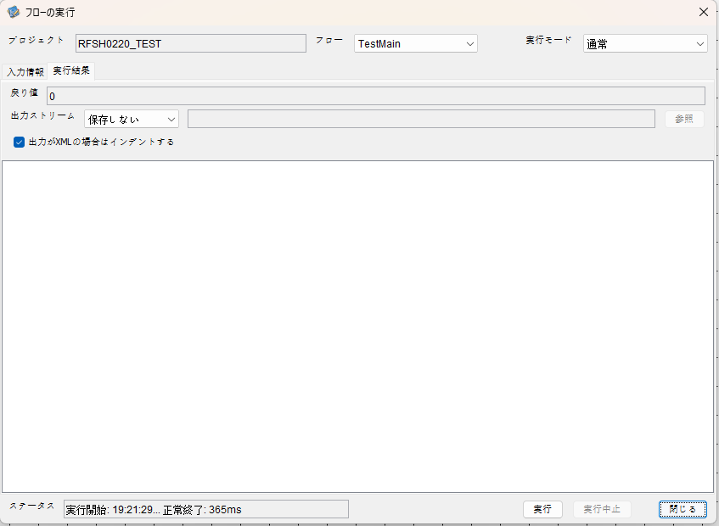

 |  | 行 | 日時 | レベル | メッセージ
 |  | 24416 | 2026-05-18T19:21:30.021 JST | INFO | FLEX_I_0003: [7ebc5ec9-63be-4562-abbc-b6c83260afac] サブフローの実行を開始します: /NH/connect/step3/isa_user07.RFSH0220.Main
 |  | 24417 | 2026-05-18T19:21:30.022 JST | INFO | FLEX_I_0003: [7ebc5ec9-63be-4562-abbc-b6c83260afac] サブフローの実行を開始します: /NH/connect/step3/isa_user07.MappingPreProcessing.MappingPreProcessing
 |  | 24418 | 2026-05-18T19:21:30.023 JST | INFO | FLEX_I_0003: [7ebc5ec9-63be-4562-abbc-b6c83260afac] サブフローの実行を開始します: /NH/connect/step3/isa_user07.Common.LogOutput
 |  | 24419 | 2026-05-18T19:21:30.024 JST | INFO | FLEX_I_0051: [7ebc5ec9-63be-4562-abbc-b6c83260afac] 情報(Log1) : 個別マッピング処理開始します。インターフェースID：RFSH0220 ASID：I0220 ジョブネットID：P1J0220
 |  | 24420 | 2026-05-18T19:21:30.024 JST | INFO | FLEX_I_0004: [7ebc5ec9-63be-4562-abbc-b6c83260afac] サブフローの実行が終了しました: /NH/connect/step3/isa_user07.Common.LogOutput [1ms]
 |  | 24421 | 2026-05-18T19:21:30.024 JST | INFO | FLEX_I_0003: [7ebc5ec9-63be-4562-abbc-b6c83260afac] サブフローの実行を開始します: /NH/connect/step3/isa_user07.Common.InputParameterCheck
...
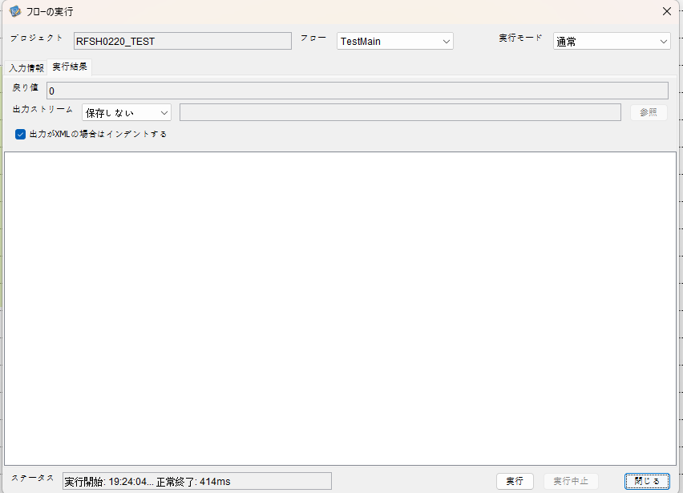

 |  | 行 | 日時 | レベル | メッセージ
 |  | 24590 | 2026-05-18T19:24:04.995 JST | INFO | FLEX_I_0003: [fc38d5ff-99a2-4ebb-856f-921d095df37d] サブフローの実行を開始します: /NH/connect/step3/isa_user07.RFSH0220.Main
 |  | 24591 | 2026-05-18T19:24:04.997 JST | INFO | FLEX_I_0003: [fc38d5ff-99a2-4ebb-856f-921d095df37d] サブフローの実行を開始します: /NH/connect/step3/isa_user07.MappingPreProcessing.MappingPreProcessing
 |  | 24592 | 2026-05-18T19:24:04.998 JST | INFO | FLEX_I_0003: [fc38d5ff-99a2-4ebb-856f-921d095df37d] サブフローの実行を開始します: /NH/connect/step3/isa_user07.Common.LogOutput
 |  | 24593 | 2026-05-18T19:24:05.000 JST | INFO | FLEX_I_0051: [fc38d5ff-99a2-4ebb-856f-921d095df37d] 情報(Log1) : 個別マッピング処理開始します。インターフェースID：RFSH0220 ASID：I0220 ジョブネットID：P1J0220
 |  | 24594 | 2026-05-18T19:24:05.000 JST | INFO | FLEX_I_0004: [fc38d5ff-99a2-4ebb-856f-921d095df37d] サブフローの実行が終了しました: /NH/connect/step3/isa_user07.Common.LogOutput [2ms]
 |  | 24595 | 2026-05-18T19:24:05.000 JST | INFO | FLEX_I_0003: [fc38d5ff-99a2-4ebb-856f-921d095df37d] サブフローの実行を開始します: /NH/connect/step3/isa_user07.Common.InputParameterCheck
 |  | 24596 | 2026-05-18T19:24:05.000 JST | INFO | FLEX_I_0004: [fc38d5ff-99a2-4ebb-856f-921d095df37d] サブフローの実行が終了しました: /NH/connect/step3/isa_user07.Common.InputParameterCheck [0ms]
...
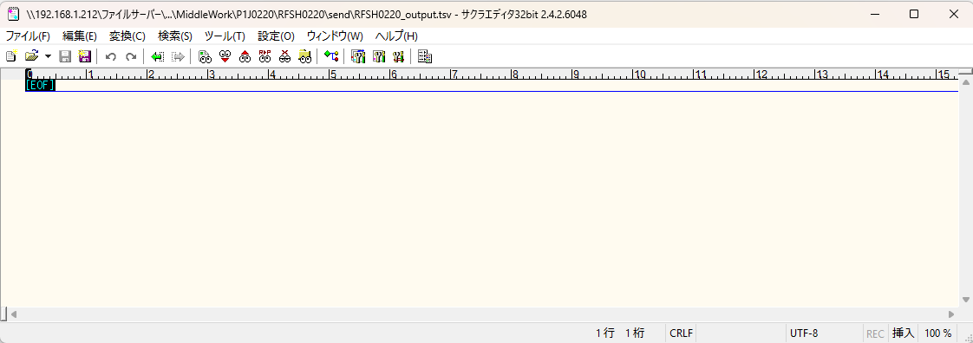
 | No.1-2-1

■3回目 正常系・ファイル定義確認

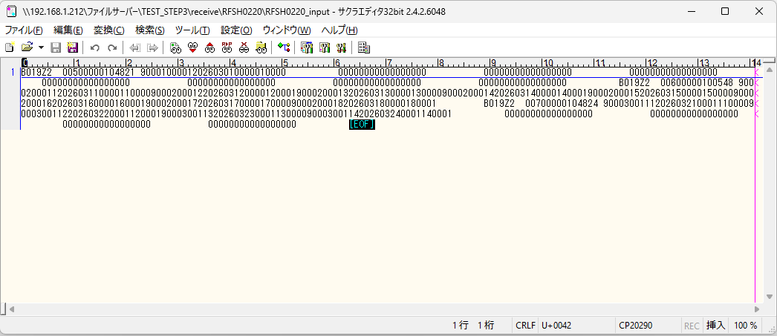
 | No.3-1-1
 | No.3-1-2
 | No.3-1-3
 | No.3-1-4
 | No.3-1-5
 | No.3-1-6



 |  | 行 | 日時 | レベル | メッセージ
 |  | 24710 | 2026-05-18T19:27:17.955 JST | INFO | FLEX_I_0003: [4d22b2ea-d3ab-4619-8d08-cfbcaef10a4c] サブフローの実行を開始します: /NH/connect/step3/isa_user07.RFSH0220.Main
 |  | 24711 | 2026-05-18T19:27:17.956 JST | INFO | FLEX_I_0003: [4d22b2ea-d3ab-4619-8d08-cfbcaef10a4c] サブフローの実行を開始します: /NH/connect/step3/isa_user07.MappingPreProcessing.MappingPreProcessing
 |  | 24712 | 2026-05-18T19:27:17.957 JST | INFO | FLEX_I_0003: [4d22b2ea-d3ab-4619-8d08-cfbcaef10a4c] サブフローの実行を開始します: /NH/connect/step3/isa_user07.Common.LogOutput
 |  | 24713 | 2026-05-18T19:27:17.958 JST | INFO | FLEX_I_0051: [4d22b2ea-d3ab-4619-8d08-cfbcaef10a4c] 情報(Log1) : 個別マッピング処理開始します。インターフェースID：RFSH0220 ASID：I0220 ジョブネットID：P1J0220
 |  | 24714 | 2026-05-18T19:27:17.958 JST | INFO | FLEX_I_0004: [4d22b2ea-d3ab-4619-8d08-cfbcaef10a4c] サブフローの実行が終了しました: /NH/connect/step3/isa_user07.Common.LogOutput [1ms]
 |  | 24715 | 2026-05-18T19:27:17.958 JST | INFO | FLEX_I_0003: [4d22b2ea-d3ab-4619-8d08-cfbcaef10a4c] サブフローの実行を開始します: /NH/connect/step3/isa_user07.Common.InputParameterCheck
 |  | 24716 | 2026-05-18T19:27:17.958 JST | INFO | FLEX_I_0004: [4d22b2ea-d3ab-4619-8d08-cfbcaef10a4c] サブフローの実行が終了しました: /NH/connect/step3/isa_user07.Common.InputParameterCheck [0ms]
 |  | 24717 | 2026-05-18T19:27:17.958 JST | INFO | FLEX_I_0003: [4d22b2ea-d3ab-4619-8d08-cfbcaef10a4c] サブフローの実行を開始します: /NH/connect/step3/isa_user07.Common.SettingInit
...
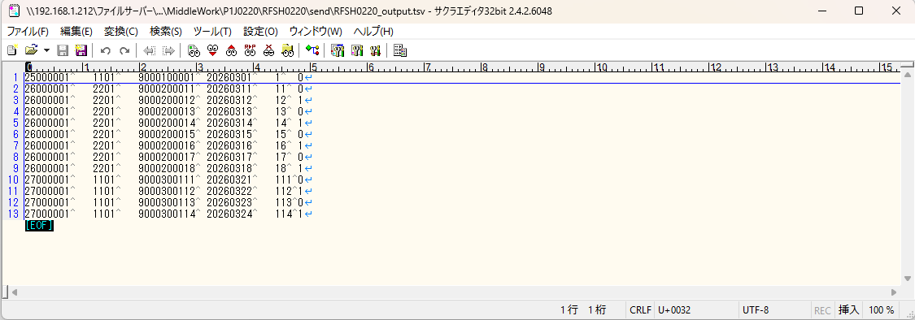

 | No.3-2-1
 | No.3-2-2
 | No.3-2-3
 | No.3-2-4
 | No.3-2-5
 | No.3-2-6

■4回目正常系・列分割→行変換確認（明細0件）

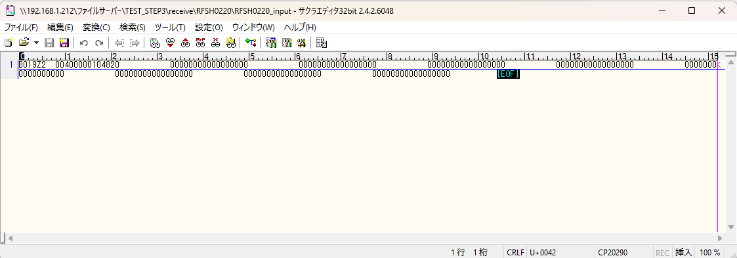

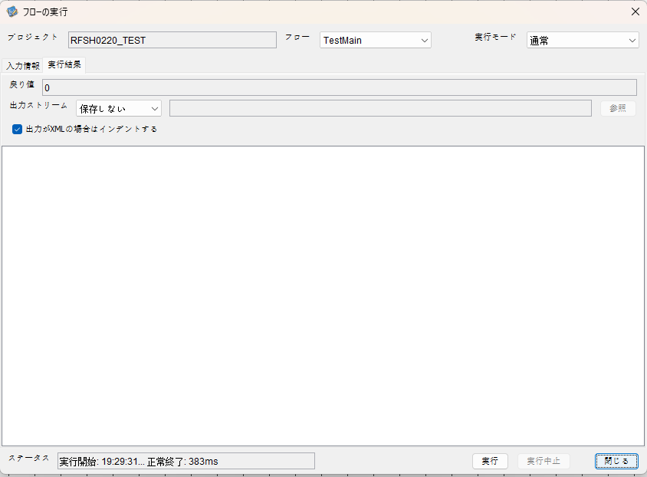

 |  | 行 | 日時 | レベル | メッセージ
 |  | 24830 | 2026-05-18T19:29:31.745 JST | INFO | FLEX_I_0003: [628fe45d-a1b0-49a8-bba4-98a097aa59c8] サブフローの実行を開始します: /NH/connect/step3/isa_user07.RFSH0220.Main
 |  | 24831 | 2026-05-18T19:29:31.747 JST | INFO | FLEX_I_0003: [628fe45d-a1b0-49a8-bba4-98a097aa59c8] サブフローの実行を開始します: /NH/connect/step3/isa_user07.MappingPreProcessing.MappingPreProcessing
 |  | 24832 | 2026-05-18T19:29:31.748 JST | INFO | FLEX_I_0003: [628fe45d-a1b0-49a8-bba4-98a097aa59c8] サブフローの実行を開始します: /NH/connect/step3/isa_user07.Common.LogOutput
 |  | 24833 | 2026-05-18T19:29:31.748 JST | INFO | FLEX_I_0051: [628fe45d-a1b0-49a8-bba4-98a097aa59c8] 情報(Log1) : 個別マッピング処理開始します。インターフェースID：RFSH0220 ASID：I0220 ジョブネットID：P1J0220
 |  | 24834 | 2026-05-18T19:29:31.748 JST | INFO | FLEX_I_0004: [628fe45d-a1b0-49a8-bba4-98a097aa59c8] サブフローの実行が終了しました: /NH/connect/step3/isa_user07.Common.LogOutput [0ms]
 |  | 24835 | 2026-05-18T19:29:31.748 JST | INFO | FLEX_I_0003: [628fe45d-a1b0-49a8-bba4-98a097aa59c8] サブフローの実行を開始します: /NH/connect/step3/isa_user07.Common.InputParameterCheck
 |  | 24836 | 2026-05-18T19:29:31.749 JST | INFO | FLEX_I_0004: [628fe45d-a1b0-49a8-bba4-98a097aa59c8] サブフローの実行が終了しました: /NH/connect/step3/isa_user07.Common.InputParameterCheck [1ms]
 |  | 24837 | 2026-05-18T19:29:31.749 JST | INFO | FLEX_I_0003: [628fe45d-a1b0-49a8-bba4-98a097aa59c8] サブフローの実行を開始します: /NH/connect/step3/isa_user07.Common.SettingInit
...
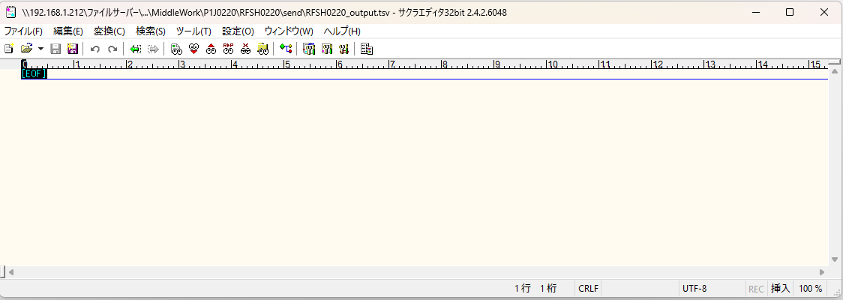

 | No.2-1-1

■5回目正常系・列分割→行変換確認（明細1件）

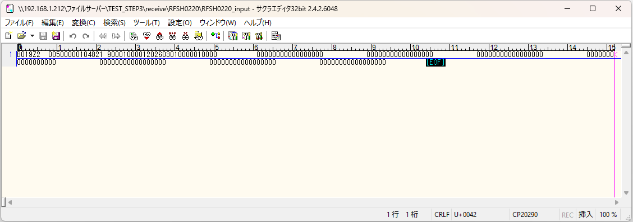



 |  | 行 | 日時 | レベル | メッセージ
 |  | 25008 | 2026-05-18T19:31:42.742 JST | INFO | FLEX_I_0003: [5fdbdc36-cacd-47ac-a635-ed1af3c2dfe2] サブフローの実行を開始します: /NH/connect/step3/isa_user07.RFSH0220.Main
 |  | 25009 | 2026-05-18T19:31:42.743 JST | INFO | FLEX_I_0003: [5fdbdc36-cacd-47ac-a635-ed1af3c2dfe2] サブフローの実行を開始します: /NH/connect/step3/isa_user07.MappingPreProcessing.MappingPreProcessing
 |  | 25010 | 2026-05-18T19:31:42.745 JST | INFO | FLEX_I_0003: [5fdbdc36-cacd-47ac-a635-ed1af3c2dfe2] サブフローの実行を開始します: /NH/connect/step3/isa_user07.Common.LogOutput
 |  | 25011 | 2026-05-18T19:31:42.746 JST | INFO | FLEX_I_0051: [5fdbdc36-cacd-47ac-a635-ed1af3c2dfe2] 情報(Log1) : 個別マッピング処理開始します。インターフェースID：RFSH0220 ASID：I0220 ジョブネットID：P1J0220
 |  | 25012 | 2026-05-18T19:31:42.746 JST | INFO | FLEX_I_0004: [5fdbdc36-cacd-47ac-a635-ed1af3c2dfe2] サブフローの実行が終了しました: /NH/connect/step3/isa_user07.Common.LogOutput [1ms]
 |  | 25013 | 2026-05-18T19:31:42.747 JST | INFO | FLEX_I_0003: [5fdbdc36-cacd-47ac-a635-ed1af3c2dfe2] サブフローの実行を開始します: /NH/connect/step3/isa_user07.Common.InputParameterCheck
...
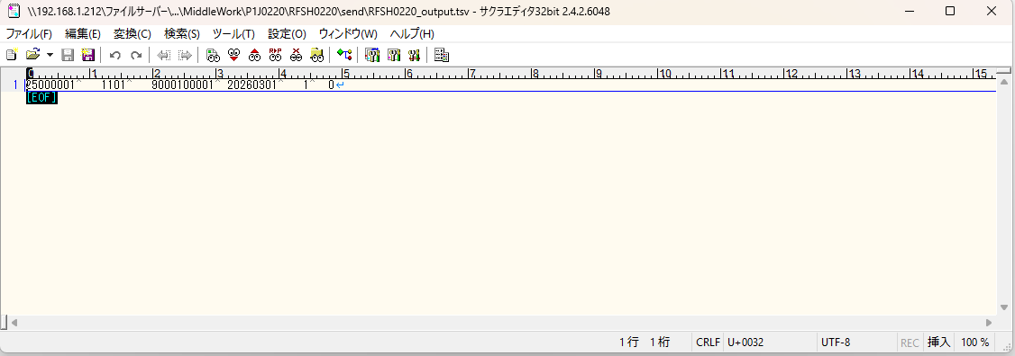

 | No.2-1-2

■6回目正常系・列分割→行変換確認（明細4件）

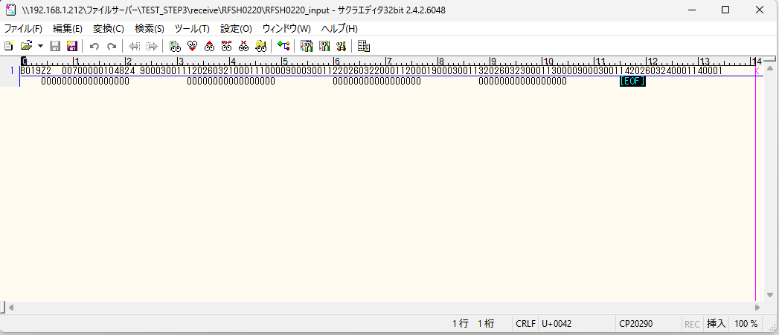

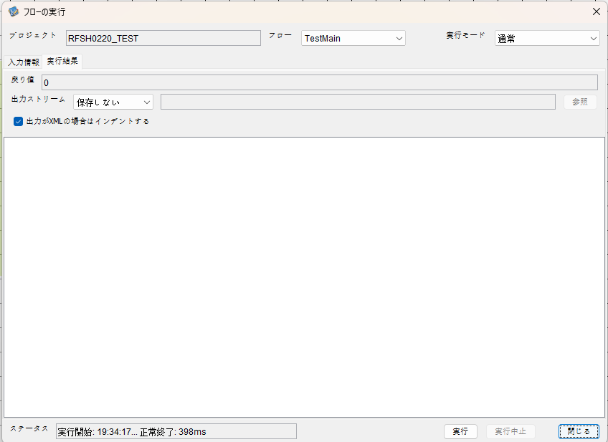

 |  | 行 | 日時 | レベル | メッセージ
 |  | 25273 | 2026-05-18T19:34:17.876 JST | INFO | FLEX_I_0003: [1464b458-d365-434e-bcfa-da726a0f3447] サブフローの実行を開始します: /NH/connect/step3/isa_user07.RFSH0220.Main
 |  | 25274 | 2026-05-18T19:34:17.878 JST | INFO | FLEX_I_0003: [1464b458-d365-434e-bcfa-da726a0f3447] サブフローの実行を開始します: /NH/connect/step3/isa_user07.MappingPreProcessing.MappingPreProcessing
 |  | 25275 | 2026-05-18T19:34:17.879 JST | INFO | FLEX_I_0003: [1464b458-d365-434e-bcfa-da726a0f3447] サブフローの実行を開始します: /NH/connect/step3/isa_user07.Common.LogOutput
 |  | 25276 | 2026-05-18T19:34:17.881 JST | INFO | FLEX_I_0051: [1464b458-d365-434e-bcfa-da726a0f3447] 情報(Log1) : 個別マッピング処理開始します。インターフェースID：RFSH0220 ASID：I0220 ジョブネットID：P1J0220
 |  | 25277 | 2026-05-18T19:34:17.881 JST | INFO | FLEX_I_0004: [1464b458-d365-434e-bcfa-da726a0f3447] サブフローの実行が終了しました: /NH/connect/step3/isa_user07.Common.LogOutput [2ms]
 |  | 25278 | 2026-05-18T19:34:17.882 JST | INFO | FLEX_I_0003: [1464b458-d365-434e-bcfa-da726a0f3447] サブフローの実行を開始します: /NH/connect/step3/isa_user07.Common.InputParameterCheck
...
 |  | 25330 | 2026-05-18T19:34:18.082 JST | INFO | FLEX_I_0004: [1464b458-d365-434e-bcfa-da726a0f3447] サブフローの実行が終了しました: /NH/connect/step3/isa_user07.FiletoFile.MappingPostProcessing [28ms]
 |  | 25331 | 2026-05-18T19:34:18.082 JST | INFO | FLEX_I_0004: [1464b458-d365-434e-bcfa-da726a0f3447] サブフローの実行が終了しました: /NH/connect/step3/isa_user07.RFSH0220.Mapping_Exec [151ms]
 |  | 25332 | 2026-05-18T19:34:18.083 JST | INFO | FLEX_I_0003: [1464b458-d365-434e-bcfa-da726a0f3447] サブフローの実行を開始します: /NH/connect/step3/isa_user07.MappingPostProcessing.MappingPostProcessing
 |  | 25333 | 2026-05-18T19:34:18.083 JST | INFO | FLEX_I_0003: [1464b458-d365-434e-bcfa-da726a0f3447] サブフローの実行を開始します: /NH/connect/step3/isa_user07.Common.LogOutput
 |  | 25334 | 2026-05-18T19:34:18.084 JST | INFO | FLEX_I_0051: [1464b458-d365-434e-bcfa-da726a0f3447] 情報(Log1) : 個別マッピング処理終了します。インターフェースID：RFSH0220 ASID：I0220 ジョブネットID：P1J0220
 |  | 25335 | 2026-05-18T19:34:18.084 JST | INFO | FLEX_I_0004: [1464b458-d365-434e-bcfa-da726a0f3447] サブフローの実行が終了しました: /NH/connect/step3/isa_user07.Common.LogOutput [1ms]
 |  | 25336 | 2026-05-18T19:34:18.084 JST | INFO | FLEX_I_0004: [1464b458-d365-434e-bcfa-da726a0f3447] サブフローの実行が終了しました: /NH/connect/step3/isa_user07.MappingPostProcessing.MappingPostProcessing [1ms]
 |  | 25337 | 2026-05-18T19:34:18.084 JST | INFO | FLEX_I_0004: [1464b458-d365-434e-bcfa-da726a0f3447] サブフローの実行が終了しました: /NH/connect/step3/isa_user07.RFSH0220.Main [208ms]

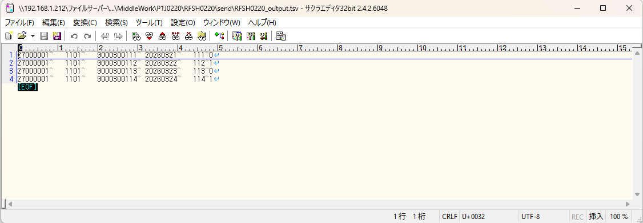

 | No.2-1-4

■7回目正常系・列分割→行変換確認（明細8件）

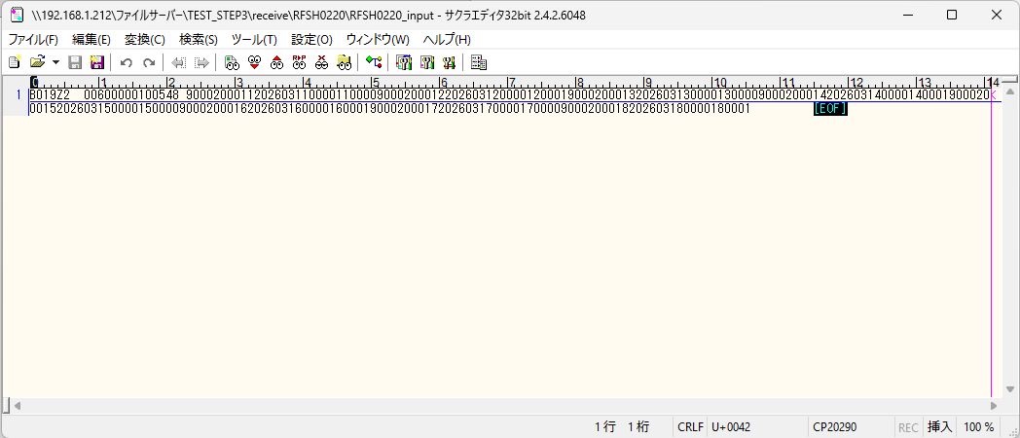



 |  | 行 | 日時 | レベル | メッセージ
 |  | 25393 | 2026-05-18T19:35:57.826 JST | INFO | FLEX_I_0003: [fb2af4e7-ce29-4334-a7f6-f8bcf10d06c3] サブフローの実行を開始します: /NH/connect/step3/isa_user07.RFSH0220.Main
 |  | 25394 | 2026-05-18T19:35:57.827 JST | INFO | FLEX_I_0003: [fb2af4e7-ce29-4334-a7f6-f8bcf10d06c3] サブフローの実行を開始します: /NH/connect/step3/isa_user07.MappingPreProcessing.MappingPreProcessing
 |  | 25395 | 2026-05-18T19:35:57.828 JST | INFO | FLEX_I_0003: [fb2af4e7-ce29-4334-a7f6-f8bcf10d06c3] サブフローの実行を開始します: /NH/connect/step3/isa_user07.Common.LogOutput
 |  | 25396 | 2026-05-18T19:35:57.830 JST | INFO | FLEX_I_0051: [fb2af4e7-ce29-4334-a7f6-f8bcf10d06c3] 情報(Log1) : 個別マッピング処理開始します。インターフェースID：RFSH0220 ASID：I0220 ジョブネットID：P1J0220
 |  | 25397 | 2026-05-18T19:35:57.830 JST | INFO | FLEX_I_0004: [fb2af4e7-ce29-4334-a7f6-f8bcf10d06c3] サブフローの実行が終了しました: /NH/connect/step3/isa_user07.Common.LogOutput [2ms]
 |  | 25398 | 2026-05-18T19:35:57.830 JST | INFO | FLEX_I_0003: [fb2af4e7-ce29-4334-a7f6-f8bcf10d06c3] サブフローの実行を開始します: /NH/connect/step3/isa_user07.Common.InputParameterCheck
 |  | 25399 | 2026-05-18T19:35:57.830 JST | INFO | FLEX_I_0004: [fb2af4e7-ce29-4334-a7f6-f8bcf10d06c3] サブフローの実行が終了しました: /NH/connect/step3/isa_user07.Common.InputParameterCheck [0ms]
 |  | 25400 | 2026-05-18T19:35:57.831 JST | INFO | FLEX_I_0003: [fb2af4e7-ce29-4334-a7f6-f8bcf10d06c3] サブフローの実行を開始します: /NH/connect/step3/isa_user07.Common.SettingInit
...
 |  | 25450 | 2026-05-18T19:35:58.022 JST | INFO | FLEX_I_0004: [fb2af4e7-ce29-4334-a7f6-f8bcf10d06c3] サブフローの実行が終了しました: /NH/connect/step3/isa_user07.FiletoFile.MappingPostProcessing [28ms]
 |  | 25451 | 2026-05-18T19:35:58.022 JST | INFO | FLEX_I_0004: [fb2af4e7-ce29-4334-a7f6-f8bcf10d06c3] サブフローの実行が終了しました: /NH/connect/step3/isa_user07.RFSH0220.Mapping_Exec [153ms]
 |  | 25452 | 2026-05-18T19:35:58.023 JST | INFO | FLEX_I_0003: [fb2af4e7-ce29-4334-a7f6-f8bcf10d06c3] サブフローの実行を開始します: /NH/connect/step3/isa_user07.MappingPostProcessing.MappingPostProcessing
 |  | 25453 | 2026-05-18T19:35:58.023 JST | INFO | FLEX_I_0003: [fb2af4e7-ce29-4334-a7f6-f8bcf10d06c3] サブフローの実行を開始します: /NH/connect/step3/isa_user07.Common.LogOutput
 |  | 25454 | 2026-05-18T19:35:58.024 JST | INFO | FLEX_I_0051: [fb2af4e7-ce29-4334-a7f6-f8bcf10d06c3] 情報(Log1) : 個別マッピング処理終了します。インターフェースID：RFSH0220 ASID：I0220 ジョブネットID：P1J0220
 |  | 25455 | 2026-05-18T19:35:58.024 JST | INFO | FLEX_I_0004: [fb2af4e7-ce29-4334-a7f6-f8bcf10d06c3] サブフローの実行が終了しました: /NH/connect/step3/isa_user07.Common.LogOutput [1ms]
 |  | 25456 | 2026-05-18T19:35:58.024 JST | INFO | FLEX_I_0004: [fb2af4e7-ce29-4334-a7f6-f8bcf10d06c3] サブフローの実行が終了しました: /NH/connect/step3/isa_user07.MappingPostProcessing.MappingPostProcessing [1ms]
 |  | 25457 | 2026-05-18T19:35:58.024 JST | INFO | FLEX_I_0004: [fb2af4e7-ce29-4334-a7f6-f8bcf10d06c3] サブフローの実行が終了しました: /NH/connect/step3/isa_user07.RFSH0220.Main [198ms]

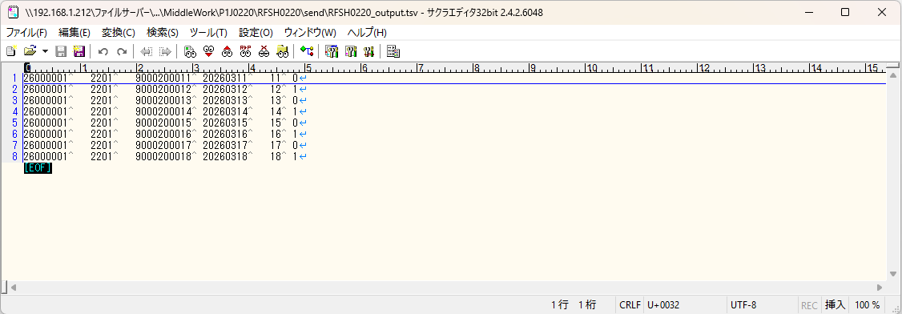

 | No.2-1-3

■8回目正常系・列分割→行変換確認（レコードが複数件あり）

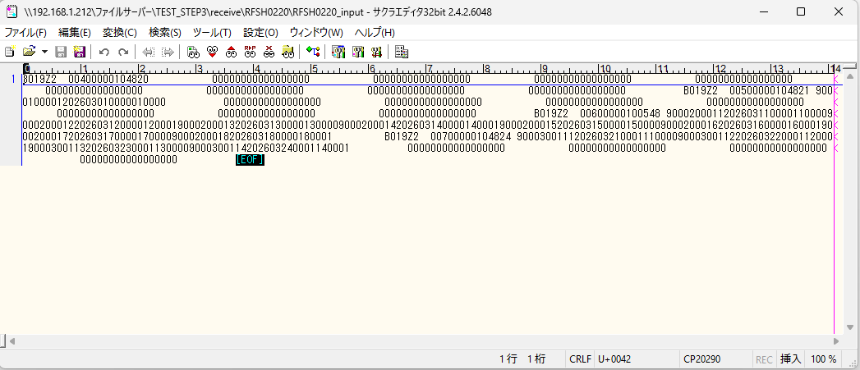

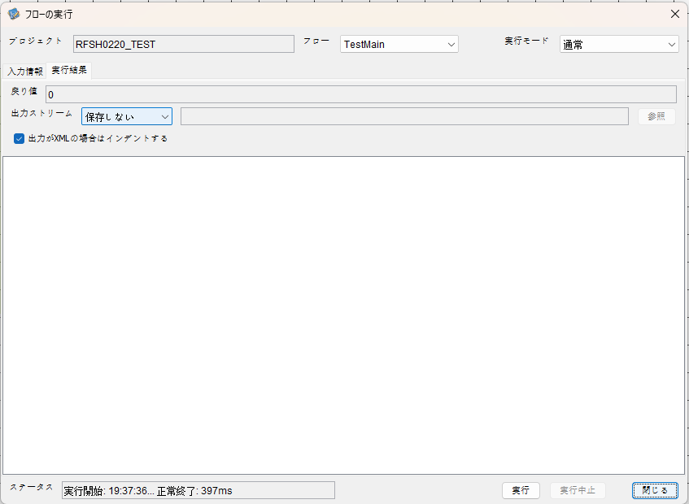

 |  | 行 | 日時 | レベル | メッセージ
 |  | 25513 | 2026-05-18T19:37:36.781 JST | INFO | FLEX_I_0003: [e21df28b-93a1-4d55-8d52-cbc0923fdc80] サブフローの実行を開始します: /NH/connect/step3/isa_user07.RFSH0220.Main
 |  | 25514 | 2026-05-18T19:37:36.782 JST | INFO | FLEX_I_0003: [e21df28b-93a1-4d55-8d52-cbc0923fdc80] サブフローの実行を開始します: /NH/connect/step3/isa_user07.MappingPreProcessing.MappingPreProcessing
 |  | 25515 | 2026-05-18T19:37:36.783 JST | INFO | FLEX_I_0003: [e21df28b-93a1-4d55-8d52-cbc0923fdc80] サブフローの実行を開始します: /NH/connect/step3/isa_user07.Common.LogOutput
 |  | 25516 | 2026-05-18T19:37:36.784 JST | INFO | FLEX_I_0051: [e21df28b-93a1-4d55-8d52-cbc0923fdc80] 情報(Log1) : 個別マッピング処理開始します。インターフェースID：RFSH0220 ASID：I0220 ジョブネットID：P1J0220
 |  | 25517 | 2026-05-18T19:37:36.784 JST | INFO | FLEX_I_0004: [e21df28b-93a1-4d55-8d52-cbc0923fdc80] サブフローの実行が終了しました: /NH/connect/step3/isa_user07.Common.LogOutput [1ms]
 |  | 25518 | 2026-05-18T19:37:36.784 JST | INFO | FLEX_I_0003: [e21df28b-93a1-4d55-8d52-cbc0923fdc80] サブフローの実行を開始します: /NH/connect/step3/isa_user07.Common.InputParameterCheck
 |  | 25519 | 2026-05-18T19:37:36.784 JST | INFO | FLEX_I_0004: [e21df28b-93a1-4d55-8d52-cbc0923fdc80] サブフローの実行が終了しました: /NH/connect/step3/isa_user07.Common.InputParameterCheck [0ms]
...
 |  | 25570 | 2026-05-18T19:37:36.975 JST | INFO | FLEX_I_0004: [e21df28b-93a1-4d55-8d52-cbc0923fdc80] サブフローの実行が終了しました: /NH/connect/step3/isa_user07.FiletoFile.MappingPostProcessing [29ms]
 |  | 25571 | 2026-05-18T19:37:36.975 JST | INFO | FLEX_I_0004: [e21df28b-93a1-4d55-8d52-cbc0923fdc80] サブフローの実行が終了しました: /NH/connect/step3/isa_user07.RFSH0220.Mapping_Exec [152ms]
 |  | 25572 | 2026-05-18T19:37:36.975 JST | INFO | FLEX_I_0003: [e21df28b-93a1-4d55-8d52-cbc0923fdc80] サブフローの実行を開始します: /NH/connect/step3/isa_user07.MappingPostProcessing.MappingPostProcessing
 |  | 25573 | 2026-05-18T19:37:36.976 JST | INFO | FLEX_I_0003: [e21df28b-93a1-4d55-8d52-cbc0923fdc80] サブフローの実行を開始します: /NH/connect/step3/isa_user07.Common.LogOutput
 |  | 25574 | 2026-05-18T19:37:36.976 JST | INFO | FLEX_I_0051: [e21df28b-93a1-4d55-8d52-cbc0923fdc80] 情報(Log1) : 個別マッピング処理終了します。インターフェースID：RFSH0220 ASID：I0220 ジョブネットID：P1J0220
 |  | 25575 | 2026-05-18T19:37:36.976 JST | INFO | FLEX_I_0004: [e21df28b-93a1-4d55-8d52-cbc0923fdc80] サブフローの実行が終了しました: /NH/connect/step3/isa_user07.Common.LogOutput [0ms]
 |  | 25576 | 2026-05-18T19:37:36.976 JST | INFO | FLEX_I_0004: [e21df28b-93a1-4d55-8d52-cbc0923fdc80] サブフローの実行が終了しました: /NH/connect/step3/isa_user07.MappingPostProcessing.MappingPostProcessing [1ms]
 |  | 25577 | 2026-05-18T19:37:36.976 JST | INFO | FLEX_I_0004: [e21df28b-93a1-4d55-8d52-cbc0923fdc80] サブフローの実行が終了しました: /NH/connect/step3/isa_user07.RFSH0220.Main [195ms]



 | No.2-1-5

エビデンス(マッピング)
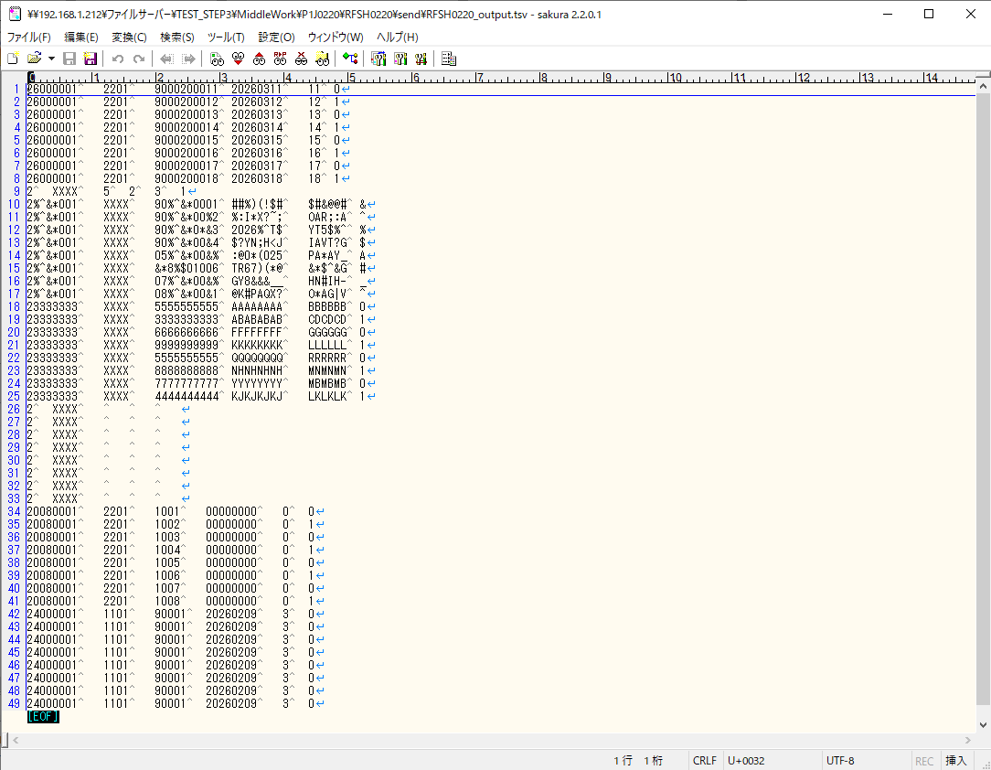
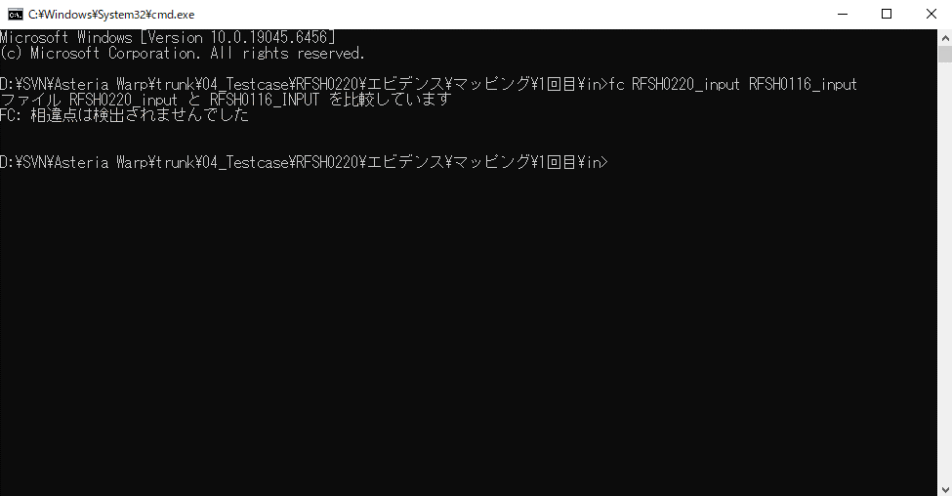
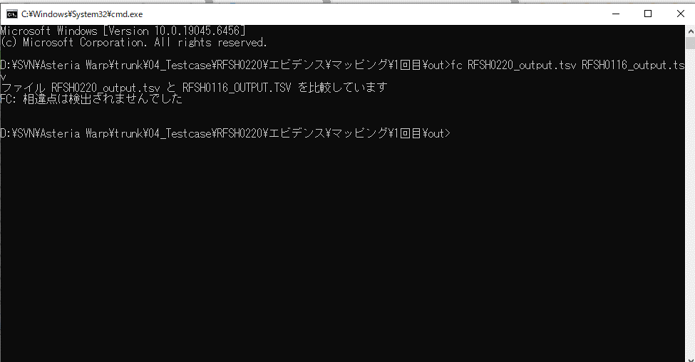
...
■出力ファイル

エビデンス(マッピング)_20260520
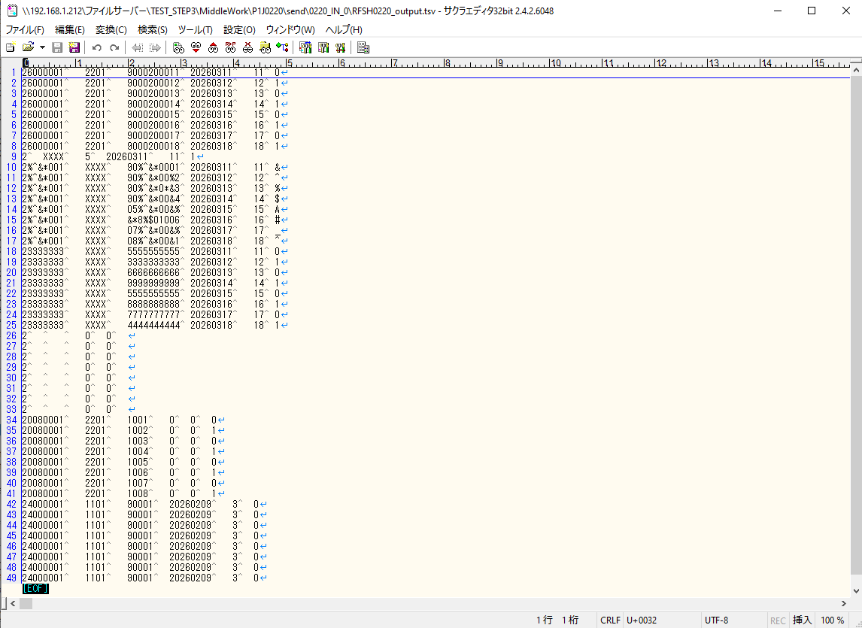
...
■出力ファイル

基本情報
項目名 | 値
インターフェースID | RFSH0220
ジョブネットID | P1J0220@I0220
システム情報.中間ワーク親フォルダパス | \\192.168.1.212\ファイルサーバー\TEST_STEP3\MiddleWork\P1J0220
システム情報.送信ファイル格納フォルダ名 | send
個別マッピング用定義ファイル.作成ファイル名 | RFSH0220_output.tsv
個別マッピング定義用ファイル.保存フォルダ名 | 0220_IN_0
パラメータファイルパス | \\192.168.1.212\ファイルサーバー\TEST_STEP3\Work\P1J0220\parameter.conf
パラメータファイル.受信ファイル格納フォルダパス_[インターフェースID] | \\192.168.1.212\ファイルサーバー\TEST_STEP3\receive\P1J0220

テスト実施時の基本情報を記入

外部定義ファイル
...
テスト実施時の定義ファイル情報を記載
...

